ログイン画面
ログイン画面
各画面の「ログアウト」ボタンで遷移できる


ログインイベント
入力チェック
 | IDが空の場合、「ＩＤが入力されていません。」を表示する
 | パスワードが空の場合、「ＰＡＳＳＷＯＲＤが入力されていません。」を表示する
 | 両方とも空の場合、「ＩＤとＰＡＳＳＷＯＲＤが入力されていません。」
IDチェック
 | ユーザーIDを取得する
 | 取得対象： | m_acuserinfo
 | 取得項目： | usrid
 | 取得条件： | usrid = ログインID
 | 取得できなかった場合、「ＩＤが間違っています。」を表示する

パスワードチェック
 | パスワードを取得する
 | 取得対象： | m_acuserinfo
 | 取得項目： | usrpass
 | 取得条件： | usrpass = ログインパスワード
 | 取得できなかった場合、「PASSWORDが間違っています。」を表示する

ユーザーデータ取得処理
 | ユーザ情報を取得する
 | 取得対象： | m_acuserinfo
 | 取得項目： | usrno
 |  | usrname
 |  | usrauth |  |  | 例：11110001
 | 取得条件： | usrid = ログインID
 |  | usrpass = ログインパスワード

ログインしているかをチェック
 | 取得項目： | m_acuserinfo.usrid
 |  | m_acuserinfo.usrAuth
 |  | m_acloginstate.lgno
 | 取得条件： | m_acuserinfo.username = m_acloginstate.lgusrname
 |  | lginymd is not null and lgoutymd is null
 | 取得したusrid = ログインＩＤの場合、同一ＩＤでログインしていると判断する
 | 取得したusrid <> ログインＩＤの場合、同一権限の者がログインしていると判断する
 | 同一ＩＤでログインしている場合、「入力されたＩＤはすでにログインされています。」し、下記も表示する
 |  | 「排他解除をしてログインしますか。」を表示する
 |  | 「はい」の場合、ログイン状況をログアウトに更新する
 |  |  | ログイン状況をログアウトに更新する
 |  |  | 更新対象： | m_acloginstate
 |  |  | 更新項目：lgoutymd = 現在日付
 |  |  |  | lgouttime = 現在時刻
 |  |  |  | lgstate = null
 |  |  | 更新条件： | lgInYmd is not null
 |  |  |  | lgintime is not null
 |  |  |  | lgoutymd is null
 |  |  |  | lgouttime is null
 |  |  |  | lgusrname in(select lgusrname from m_acloginstate where lgno = 上記で取得したlgno)
 |  |  | 更新失敗の場合、「ログアウト情報を更新できませんでした。」を表示する
 |  | 「いいえ」の場合、処理終了
 | 同一権限の者がログインしている場合、
 |  | ログインユーザ情報を取得する
 |  | 取得元： | m_acloginstate
 |  | 取得項目： | lgusrname
 |  |  | lginymd
 |  |  | lgintime
 |  | 取得条件： | lgno = 上記で取得したlgno
 |  | 取得したlginymd < 現在日付の場合
 |  |  | 「下記のログイン情報はログアウトしていません。
 |  |  | 強制ログアウトを実行しますか。」を表示する
 |  |  | 「はい」の場合、ログイン状況をログアウトに更新する
 |  |  |  | 更新対象： | m_acloginstate
 |  |  |  | 更新項目：lgoutymd = 現在日付
 |  |  |  |  | lgouttime = 現在時刻
 |  |  |  |  | lgstate = null
 |  |  |  | 更新条件： | lgInYmd is not null
 |  |  |  |  | lgintime is not null
 |  |  |  |  | lgoutymd is null
 |  |  |  |  | lgouttime is null
 |  |  |  |  | lgusrname in(select lgusrname from m_acloginstate where lgno = 上記で取得したlgno)
 |  |  |  | 更新失敗の場合、「ログアウト情報を更新できませんでした。」を表示する
 |  |  | 「いいえ」の場合、処理終了

ログイン情報を登録する
登録項目： | lgNo= m_acloginstateにより取得した最大のlgno + 1 先頭に0を8桁まで埋める
 | lgusrname = 上記で取得したusrname
 | lginymd = 現在日付
 | lgintime = 現在時刻

ログアウトイベント
 | 「ログアウトしますか。」を表示する
 |  | 「はい」の場合、ログイン状況をログアウトに更新する
 |  | 更新対象： | m_acloginstate
 |  | 更新項目：lgoutymd = 現在日付
 |  |  | lgouttime = 現在時刻
 |  |  | lgstate = null
 |  | 更新条件： | lgno = 上記で取得したlgno

L C情報画面_画面レイアウト
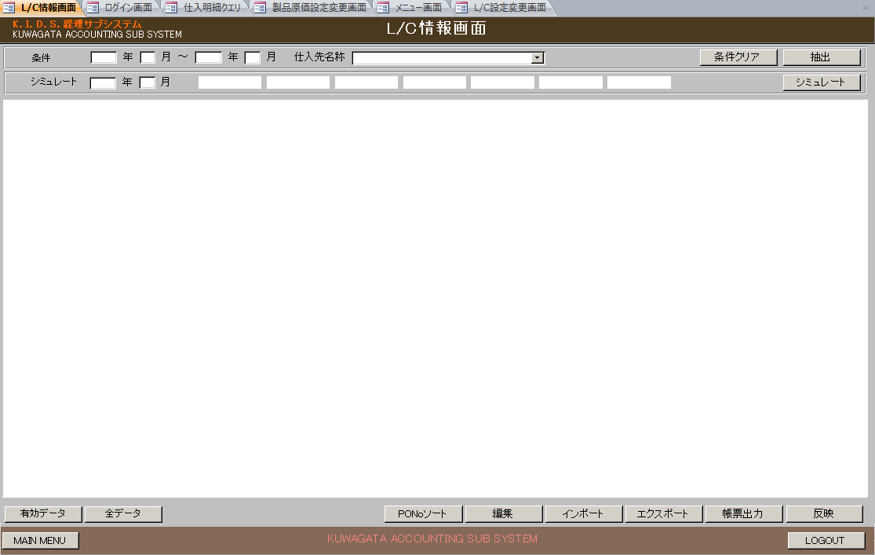

 | NO | 分類 | 項目名 | 種別 | 初期値 | 備考

 | 1 | 条件エリア | 年（開始） | text |  | 3000を超えた場合、エラー format("0000")
 | 2 |  | 月（開始） | text |  | 1～12以外の場合、エラー format("00")
 | 3 |  | 年（終了） | text |  | 3000を超えた場合、エラー format("0000")
 | 4 |  | 月（終了） | text |  | 1～12以外の場合、エラー format("00")
 | 5 |  | 仕入先名称 | dropdownList |  | SELECT [支払先正式名称], [支払先コード] FROM 支払先マスタ WHERE 無効フラグ=False;
 | 6 | シミュレート | 年 | text |  | 3000を超えた場合、エラー format("0000")
 | 7 |  | 月 | text |  | 1～12以外の場合、エラー format("00")
 | 8 |  | カラー1 | label | 有効 | m_acbackcolorinfoよりstrclrstatus = 0 の色を取得し、背景色をとして設定する
 | 9 |  | カラー2 | label | リバイズ（無効） | m_acbackcolorinfoよりstrclrstatus = 1 の色を取得し、背景色をとして設定する
 | 10 |  | カラー3 | label | 削除 | m_acbackcolorinfoよりstrclrstatus = 2 の色を取得し、背景色をとして設定する
 | 11 |  | カラー4 | label | 過去日調査要 | m_acbackcolorinfoよりstrclrstatus = 3 の色を取得し、背景色をとして設定する
 | 12 |  | カラー5 | label | 未承認 | m_acbackcolorinfoよりstrclrstatus = 6 の色を取得し、背景色をとして設定する
 | 13 |  | カラー6 | label | アメンド要（有効） | m_acbackcolorinfoよりstrclrstatus = 7 の色を取得し、背景色をとして設定する
 | 14 |  | カラー7 | label | T／T（無効） | m_acbackcolorinfoよりstrclrstatus = 9 の色を取得し、背景色をとして設定する
 | 15 | グリッド |  | grid
 | 16 | ボタンエリア１ | 条件クリア | button
 | 17 |  | 抽出 | button
 | 18 |  | シミュレート | button
 | 19 | ボタンエリア２ | 有効データ | button
 | 20 |  | 全データ | button
 | 21 |  | PONoソート | button |  | グリッドにデータをPoNOでソートする
 | 22 |  | 編集 | button
 | 23 |  | インポート | button
 | 24 |  | エクスポート | button
 | 25 |  | 帳票出力 | button
 | 26 |  | 反映 | button
 | 27 |  | MAIN MENU | button
 | 28 |  | LOGOUT | button

条件クリアイベント
 | 条件エリアに下記の項目が使用可能であれば、各項目の設定値をクリアする
 |  | 年（開始）
 |  | 月（開始）
 |  | 年（終了）
 |  | 月（終了）
 |  | 仕入先名称

抽出イベント |  |  | t_acLcInfo⇒LC情報テーブル
 | 入力チェックを行う
 |  | 条件エリアの年月（開始） , 年月（終了）が入力してない場合、エラー
 |  | 条件エリアの年が3000を超えた場合、エラー
 |  | 条件エリアの月が1～12以外の場合、エラー
 |  | 条件エリアの年月（開始） > 年月（終了）の場合、エラー
 |  | formatチェック

 | 年月（開始）が入力された場合、下記の処理を行う
 |  | t_AcLcInfoよりデータを取得する
 |  | 取得条件 | opendate between 条件エリアの年月(開始) and 条件エリアの年月(終了) |  |  | ⇒条件エリアの年月(開始) 、年月(終了) がある場合
 |  |  | opendate = 条件エリアの年月(開始) |  |  | ⇒条件エリアの年月(開始) のみの場合

 |  |  | or (opendate < 条件エリアの年月(開始) and moneyprice is not null and bldetail1money is null and lcstate in (0,3,4,7,8))
 |  |  | or (opendate < 条件エリアの年月(開始) and moneyprice is not null and bldetail1money is not null and bldetail2money is null and moneyprice != bldetail1money and lcstate in (0,3,4,7,8))
 |  |  | or (opendate < 条件エリアの年月(開始) and moneyprice is not null and bldetail1money is not null and bldetail2money is not null and moneyprice != (bldetail1money + bldetail2money) and lcstate in (0,3,4,7,8))

 |  | LC情報テーブルのデータを削除する
 |  |  | 全件削除（delete from LC情報テーブル）

 |  | 上記で取得したt_AcLcInfoデータをLC情報テーブルに登録する
 |  | No. | LC情報項目名 | 設定値
 |  | 1 | 支払先名称 | payfnameomit
 |  | 2 | オープン年月 | openDate
 |  | 3 | 荷揚地 | unloadingAreas
 |  | 4 | PO番号 | pono
 |  | 5 | PO行番号 | polineno
 |  | 6 | POリバイズ番号 | poreviseno
 |  | 7 | POデータ状態 | postate
 |  | 8 | 支払先コード | payfcd
 |  | 9 | 商品コード | productcd
 |  | 10 | 商品名 | productname
 |  | 11 | 数量 | productnumber
 |  | 12 | 単位 | unitname
 |  | 13 | 単価 | unitprice
 |  | 14 | 金額 | moneyprice
 |  | 15 | 船積開始予定日付 | shipstartdate
 |  | 16 | 船積終了予定日付 | shipenddate
 |  | 17 | 計上日 | sumdate
 |  | 18 | 更新日 | poupdatedate
 |  | 19 | 納品場所 | deliveryplace
 |  | 20 | 通貨区分 | currencyclass
 |  | 21 | 備考 | lcnote
 |  | 22 | 船積期限 | shipterm
 |  | 23 | 有効期限 | validterm
 |  | 24 | 発行銀行名 | bankname
 |  | 25 | 銀行依頼日 | bankreqdate
 |  | 26 | LC番号 | lcno
 |  | 27 | LCAMオープン | lcamopen
 |  | 28 | 有効日 | validmonth | 0000/00/00
 |  | 29 | ユーザンス決済 | usancesettlement
 |  | 30 | BL引受明細１日付 | bldetail1date
 |  | 31 | BL引受明細１金額 | bldetail1money
 |  | 32 | BL引受明細２日付 | bldetail2date
 |  | 33 | BL引受明細２金額 | bldetail2money
 |  | 34 | BL引受明細３日付 | bldetail3date
 |  | 35 | BL引受明細３金額 | bldetail3money
 |  | 36 | 支払先正式名称 | payfnameformal
 |  | 37 | 商品名英名 | productnamee
 |  | 38 | 状態 | lcstate
 |  | 39 | 銀行コード | bankcd
 |  | 40 | 船積年月 | shipym

 |  | 登録失敗の場合、
 |  | m_acloginstateに登録エラーメッセージをlgnoteに追記する
 |  | 更新条件：lgno = ログインID
 |  | 登録エラーメッセージを画面に表示する

 |  | MAIN MENUボタンにフォーカスを当てる

 |  | 下記の項目を使用不可にする
 |  | 年（開始）
 |  | 月（開始）
 |  | 年（終了）
 |  | 月（終了）
 |  | 仕入先名称
 |  | 年
 |  | 月
 |  | 抽出ボタン
 |  | 条件クリアボタン
 |  | シミュレートボタン

 |  | グリッドにデータを設定する
 |  |  | グリッド項目一覧は「グリッド」シートを参照
 |  | LC情報テーブルよりデータを取得する
 |  | 取得条件 | オープン年月 between 条件エリアの年月(開始) and 条件エリアの年月(終了) |  |  | ⇒条件エリアの年月(開始) 、年月(終了) がある場合
 |  |  | オープン年月 = 条件エリアの年月(開始) |  |  | ⇒条件エリアの年月(開始) のみの場合
 |  |  | 支払先コード = 条件エリアの仕入先名称
 |  | ソート順 | PO番号,POリバイズ番号,PO行番号

 |  | 「全データ」ボタンが押下した場合、上記取得条件のみで検索して、結果をグリッドに表示する
 |  | 「有効データ」ボタンが押下した場合、上記取得条件 +下記の条件で検索して、結果をグリッドに表示する
 |  |  | 状態 in (0,3,4,7,8)

有効データイベント
 |  | LC情報テーブルより有効データを取得する
 |  | 取得条件 | オープン年月 between 条件エリアの年月(開始) and 条件エリアの年月(終了) |  |  | ⇒条件エリアの年月(開始) 、年月(終了) がある場合
 |  |  | オープン年月 = 条件エリアの年月(開始) |  |  | ⇒条件エリアの年月(開始) のみの場合
 |  |  | 支払先コード = 条件エリアの仕入先名称 |  |  | ⇒仕入先名称が選択された場合
 |  |  | 状態 in (0,3,4,7,8)
 |  | ソート順 | PO番号,POリバイズ番号,PO行番号

 |  | 取得したデータをグリッドに設定し、画面に表示する
 |  |  | グリッド項目一覧は「グリッド」シートを参照

全データイベント
 |  | LC情報テーブルより全データを取得する
 |  | 取得条件 | オープン年月 between 条件エリアの年月(開始) and 条件エリアの年月(終了) |  |  | ⇒条件エリアの年月(開始) 、年月(終了) がある場合
 |  |  | オープン年月 = 条件エリアの年月(開始) |  |  | ⇒条件エリアの年月(開始) のみの場合
 |  |  | 支払先コード = 条件エリアの仕入先名称 |  |  | ⇒仕入先名称が選択された場合
 |  | ソート順 | PO番号,POリバイズ番号,PO行番号

 |  | 取得したデータをグリッドに設定し、画面に表示する
 |  | グリッド項目一覧は「グリッド」シートを参照

編集イベント
 | グリッドにデータが選択されていない場合、
 |  | フォーカスがあたっていないメッセージを画面に表示する
 |  | メッセージ：編集対象のデータが選択されていません。
 | グリッドにデータが選択された場合、
 |  | 選択されたデータの状態が「0,3,4,7,8,9」の場合、L／C編集画面を表示する

 |  | 上記以外の場合、編集不可のメッセージを画面に表示する
 |  | メッセージ：編集可能なデータではありません。

帳票出力イベント
 | L／C帳票出力画面を表示する

インポートイベント |  |  | ACLC_yyyymmddhhmm.txt⇒LC情報テーブル
 | LCファイル：..\File\ACLC_yyyymmddhhmm.txt

 | LC情報テーブルのデータを全件削除する
 | fileフォルダーにLCファイルを読み込んで、LC情報テーブルに登録する
 |  | txtより読み込んでデータの下記の項目が空の場合、LC情報テーブルに登録する時、応じる項目に値は設定しない
 |  |  | 24：銀行依頼日、26：LCAMオープン、27：有効日、28：ユーザンス決済、
 |  |  | 29：BL引き受明細１日付、30：BL引き受明細１金額、31：BL引き受明細2日付、32：BL引き受明細2金額、
 |  |  | 33：BL引き受明細3日付、34：BL引き受明細32金額

 | ログイン状況テーブルを更新する
 |  | 更新対象 | m_acloginstate
 |  | 更新項目 | lcimpdate = 現在時刻(yyyymmddhhmm)
 |  | 更新条件 | lgno = ログイン番号

 | LC情報テーブルよりデータを取得して、グリッドに設定する
 |  | 「全データ」ボタンが押下した場合、LC情報テーブルよりすべてのデータをPO番号,POリバイズ番号,PO行番号でソートして取得する
 |  | 「有効データ」ボタンが押下した場合、LC情報テーブルより有効データ（状態 in (0,3,4,7,8)）のみPO番号,POリバイズ番号,PO行番号でソートして取得する
 |  | グリッド項目一覧は「グリッド」シートを参照

 | 反映ボタンを使用不可にする
 | 下記の項目を使用不可にする
 |  | 年（開始）
 |  | 月（開始）
 |  | 年（終了）
 |  | 月（終了）
 |  | 仕入先名称
 |  | 年
 |  | 月
 |  | 抽出ボタン
 |  | 条件クリアボタン
 |  | シミュレートボタン

エクスポートイベント
 | 出力ファイル名の取得
 |  | 「全データ」ボタンが押下した場合、
 |  |  | 出力ファイル：ACLC_ALL_yyyymmddhhmm.txt
 |  | 「有効データ」ボタンが押下した場合、
 |  |  | 出力ファイル：ACLC_VAL_yyyymmddhhmm.txt

 | ..\File\に出力ファイル名と同じくファイルが存在してある場合、メッセージを出力し、エクスポートイベントをもう一回呼び出す
 |  | メッセージ：既に同じファイル名が存在します。ファイル名を変更してください。

 | LC情報テーブルよりデータを取得して、txtファイルに出力する
 |  | 取得条件 | オープン年月 between 条件エリアの年月(開始) and 条件エリアの年月(終了) |  |  | ⇒条件エリアの年月(開始) 、年月(終了) がある場合
 |  |  | オープン年月 = 条件エリアの年月(開始) |  |  | ⇒条件エリアの年月(開始) のみの場合
 |  |  | 支払先コード = 条件エリアの仕入先名称 |  |  | ⇒仕入先名称が選択された場合
 |  |  | 状態 in (0,3,4,7,8) |  |  | ⇒「有効データ」ボタンが押下された場合
 |  | ソート順 | PO番号,POリバイズ番号,PO行番号

 | txtファイル出力する時、タブ文字で区切りする
 |  | "支払先名称" "オープン年月" "荷揚地" "PO番号" "PO行番号" "POリバイズ番号" "POデータ状態" "支払先コード" "商品コード" "商品名" "数量" "単位" "単価" "金額" "船積開始予定日付" "船積終了予定日付" "計上日" "更新日" "納品場所" "通貨区分" "備考" "船積期限" "有効期限" "発行銀行名" "銀行依頼日" "LC番号" "LCAMオープン" "有効日" "ユーザンス決済" "BL引受明細１日付" "BL引受明細１金額" "BL引受明細２日付" "BL引受明細２金額" "BL引受明細３日付" "BL引受明細３金額" "支払先正式名称" "商品名英名" "状態" "銀行コード" "船積年月"

 |  | LC情報テーブルより取得したデータを変換してファイルに出力する
 |  |  | 19：通貨区分が"円"の場合、"\"に変換する
 |  |  | それ以外の場合、"$"に変換する

 | ログイン状況テーブルを更新する
 |  | 更新対象 | m_acloginstate
 |  | 更新項目 | lcexpdate = 現在時刻(yyyymmddhhmm)
 |  | 更新条件 | lgno = ログイン番号

反映イベント
 | ログイン状況テーブルよりデータを取得する
 |  | 取得対象 | m_acloginstate
 |  | 取得項目 | lgoutymd
 |  | 取得条件 | lgno = ログイン番号
 |  | 取得したlgoutymdが空ではない場合、排他解除メッセージを表示し、処理終了
 |  |  | メッセージ：排他制御が解除されました。サーバーの情報を更新する場合はログインし直してください。
 |  | 取得したlgoutymdが空の場合、反映確認メッセージを表示する
 |  |  | メッセージ：更新した情報をサーバに反映しますか。
 |  | 「OK」の場合、下記のようにMDBのテーブル情報を経理サブのDBに更新
 |  |  | LC情報を取得する
 |  |  | 取得対象 | LC情報テーブル
 |  |  | 取得条件 | 状態 in (0,3,4,7,8,10)

 |  |  | 取得したLC情報をt_aclcinfoに更新する
 |  |  | 更新対象 | t_aclcinfo
 |  |  | 更新条件 | pono = LC情報.PO番号
 |  |  |  | polineno = LC情報.PO行番号
 |  |  |  | poreviseno = LC情報.POリバイズ番号
 |  |  | 更新項目 | updateUser = ログインユーザ
 |  |  |  | updateDate = 現在日付
 |  |  |  | updateTime = 現在時刻
 |  |  |  | その他項目

シミュレートイベント
 | （シミュレート）年 + （シミュレート）月 の分のシミュレート
 |  | ⇒下記①～③の処理を行う

 | （シミュレート）年 + （シミュレート）月の翌月 の分のシミュレート
 |  | ⇒下記①～③の処理を行う

 | ①銀行情報を取得 |  |  | GetBankInf
 |  | ackidsDBよりm_acbankinfoデータを取得した銀行マスタへ更新する

 |  | m_acbankinfoよりデータを全件取得し、銀行マスタへ更新する
 |  |  | 更新対象： | 銀行マスタ
 |  |  | 更新項目： | 銀行名省略名称 = m_acbankinfo.BankOmitName
 |  |  |  | 銀行名正式名称 = m_acbankinfo.BankFormalName
 |  |  |  | 割振率 = m_acbankinfo.BankDivRate
 |  |  |  | 無効フラグ = m_acbankinfo.InvalidFlag
 |  |  | 更新条件： | 銀行コード = m_acbankinfo_bankCd
 |  | エラー発生の場合、エラーメッセージを表示し、処理終了
 |  |  | メッセージ： | 銀行データを経理サブシステム(Access)に更新できませんでした。
 |  |  |  | データ更新エラー
 |  |  |  | vbOKonly + vbExclamation
 |  | 銀行マスタデータの取得
 |  |  | 取得対象： | 銀行マスタ
 |  |  | 取得項目： | 銀行名省略名称
 |  |  |  | 割振率
 |  |  |  | 銀行コード
 |  |  | 取得条件： | 無効フラグ = false
 |  |  | ソート順： | 割振率 DESC

 |  | 取得できなかった場合、エラーメッセージを表示し、処理終了
 |  |  | メッセージ内容： | 銀行情報を取得することができませんでした。
 |  |  |  | vbOKonly + vbExclamation
 |  |  |  | データ取得エラー
 |  | 取得したデータをmStrSlnBkTemp配列に保存する |  |  | 銀行別割振率配列

 | ②通貨区分を取得 |  | ｇGetMoneyCD
 |  | 取得対象： | LC情報テーブル
 |  | 取得項目： | 通貨区分
 |  | 取得条件： | 状態 = 0 Or 状態 = 3 Or 状態 = 4 Or 状態 = 7 Or 状態 = 8
 |  |  | group by 通貨区分
 |  | 概要
 |  | 通貨区分取得できた場合、取得した分で下記の処理を行う |  |  | 通貨配列
 |  | For 通貨配列分
 |  | LC情報取得
 |  | LC情報取得できた場合
 |  | 金額（通貨区分別合計金額）取得
 |  | 金額（銀行名が設定されている銀行別金額）取得
 |  | 銀行割振処理
 |  | NEXT

 |  | 詳細
 |  | LC情報取得 | GetSlnLcInf
 |  |  | 取得対象： | LC情報テーブル
 |  |  | 取得項目： | PO番号
 |  |  |  | SUM(金額）
 |  |  | 取得条件： | 船積年月 = （シミュレート）年 + （シミュレート）月
 |  |  |  | 発行銀行名 = ''
 |  |  |  | 通貨区分 = 上記で取得した通貨区分
 |  |  |  | 状態 = 0 Or 状態 = 3 Or 状態 = 4 Or 状態 = 7 Or 状態 = 8
 |  |  |  | group by PO番号 order by SUM(金額） desc
 |  | 取得したデータをmStrSlnLcTemp配列に保存する |  |  | 通貨別PO番号別合計金額配列
 |  | エラー発生の場合、エラー出力し処理終了
 |  |  | 「シミュレートでなんらかの問題が発生しました。」
 |  |  | vbOKonly + vbExclamation
 |  |  | データ取得エラー

 |  | 取得できた場合、取得した分で下記の処理を行う

 |  | LC情報が取得できた場合
 |  |  | 金額(通貨区分別合計金額)取得 |  | SetTtlMny
 |  |  |  | 取得対象： | LC情報テーブル
 |  |  |  | 取得項目： | SUM(金額）
 |  |  |  | 取得条件： | 船積年月 = （シミュレート）年 + （シミュレート）月
 |  |  |  |  | 通貨区分 = 上記で取得した通貨区分
 |  |  |  |  | 状態 = 0 Or 状態 = 3 Or 状態 = 4 Or 状態 = 7 Or 状態 = 8
 |  |  | 取得できた場合、mCurTtlMoney= 取得した金額 |  |  | 通貨別合計金額
 |  |  | 取得できなかった場合、mCurTtlMoney= 0

 |  |  | 金額(銀行名が設定されている銀行別金額)取得 |  |  | SetBkTtlMny
 |  |  |  | 取得対象： | LC情報テーブル
 |  |  |  | 取得項目： | SUM(金額）
 |  |  |  |  | 発行銀行名
 |  |  |  | 取得条件： | 船積年月 = （シミュレート）年 + （シミュレート）月
 |  |  |  |  | 通貨区分 = 上記で取得した通貨区分
 |  |  |  |  | 状態 = 0 Or 状態 = 3 Or 状態 = 4 Or 状態 = 7 Or 状態 = 8
 |  |  |  |  | 発行銀行名<> ''

 |  |  |  | 取得できた場合、mVarSetSlnBkTtlMny配列に設定
 |  |  |  |  | 通貨別銀行別合計金額配列

 |  |  | 銀行割振処理 | SetBankMny

 |  |  |  | For 銀行別割振率配列分
 |  |  |  | 銀行別割振り金額 = 通貨別合計金額 * 銀行別割振率配列分.割振り率
 |  |  |  | For 通貨別PO番号別合計金額配列分
 |  |  |  | if 銀行別割振率配列.銀行名省略名称 = 通貨別銀行別合計金額配列.発行銀行名
 |  |  |  | 銀行別割振り金額 = 銀行別割振り金額 - 通貨別銀行別合計金額配列.合計金額
 |  |  |  | end if
 |  |  |  | NEXT
 |  |  |  | NEXT

 |  |  |  | For 通貨別PO番号別合計金額配列分
 |  |  |  | For 銀行別割振率配列分
 |  |  |  | if 銀行別割振り金額 - 通貨別PO番号別合計金額配列.合計金額 >= 0
 |  |  |  | 銀行別割振り金額 = 銀行別割振り金額 - 通貨別PO番号別合計金額配列.合計金額
 |  |  |  | LC情報を更新する
 |  |  |  |  | 更新対象 | LC情報テーブル
 |  |  |  |  | 更新項目 | 銀行コード = 銀行別割振率配列．銀行コード
 |  |  |  |  |  | 発行銀行名 = 銀行別割振率配列．銀行名省略名称
 |  |  |  |  | 更新条件 | 通貨区分 = 通貨別PO番号別合計金額配列．通貨区分
 |  |  |  |  |  | PO番号 = 上記で取得したLc情報．PO番号
 |  |  |  |  |  | 状態 = 0 Or 状態 = 3 Or 状態 = 4 Or 状態 = 7 Or 状態 = 8
 |  |  |  | NEXT
 |  |  |  | NEXT

 | ③LC情報を取得してグリッドに設定する
 | 全データの場合
 | 取得対象 | LC情報テーブル
 | 取得条件 | オープン年月 = （シミュレート）年 + （シミュレート）月 の前月
 | ソート順 | PO番号,POリバイズ番号,PO行番号
 | 有効データの場合
 | 取得対象 | LC情報テーブル
 | 取得条件 | オープン年月 = （シミュレート）年 + （シミュレート）月 の前月
 |  | 状態 = 0 Or 状態 = 3 Or 状態 = 4 Or 状態 = 7 Or 状態 = 8
 | ソート順 | PO番号,POリバイズ番号,PO行番号

 | 取得したLC情報をグリッドに設定する
 |  | グリッド項目一覧は「グリッド」シートを参照

L C設定変更画面_レイアウト
L/C設定変更画面
【メニュー画面】の「L/C設定変更」ボタンで開く
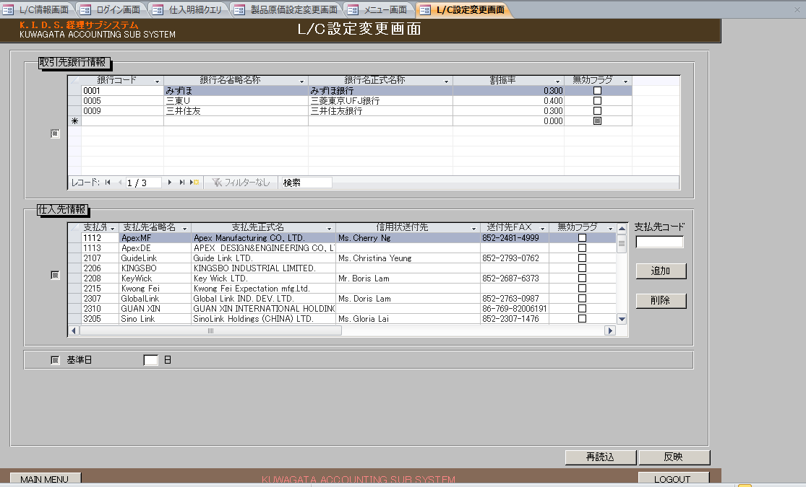

 | NO | 分類 | 項目名 | 種別 | 初期値 | 状態 | 備考

 | 1 | ヘッダー | ログイン日時 | label |  |  | "DATE：" + 現在日付+ " " + 現在曜日 + " " +現在時刻
 | 2 |  | ログインID | label |  |  | "LOGIN USER:" + ログインユーザー名
 | 1 | 取引先銀行情報エリア | 取引先銀行情報chk | checkbox | チェック済
 | 2 |  | 取引先銀行情報グリッド | grid
 | 4 |  | ページング | pageing
 | 5 |  | 検索 | text
 | 6 | 仕入先情報エリア | 仕入先情報chk | checkbox | チェック済
 | 7 |  | 仕入先情報グリッド | grid
 | 8 |  | 支払先コード | text
 | 9 |  | 追加 | button
 | 10 |  | 削除 | button
 | 11 | 共通エリア | 基準日chk | checkbox | チェック済
 | 12 |  | 日 | text | m_AcbaseOpendateより有効なデータのBasedateを取得して設定する
 | 13 | ボタンエリア | 再読込 | button
 | 14 |  | 反映 | button |  |  | 排他解除されていない場合、かつ更新権限を持つ場合、使用可能となる 上記以外の場合、使用不可となる
 | 13 |  | MAIN MENU | button
 | 14 |  | LOGOUT | button

初期表示
 | 基準日の取得
 |  | 取得元： | m_AcbaseOpendate
 |  | 取得項目： | Basedate
 |  | 取得条件： | InvalidFlag = false
 |  |  | order by BaseNo Desc
 |  | 取得したBasedateを日テキストに設定する

 | ログイン状況テーブルよりデータを取得する
 |  | 取得対象 | m_acloginstate
 |  | 取得項目 | lgoutymd
 |  | 取得条件 | lgno = ログイン番号
 |  | 取得したlgoutymdが空の場合、かつ ログイン情報のuserAuthの２文字目から１文字を取得し、取得した文字が1の場合、
 |  |  | 下記の銀行情報の取得、仕入先情報の取得処理を行う
 |  |  | 反映ボタンが使用可能となる
 |  | 上記以外の場合
 |  |  | 反映ボタンが使用不可となる
 | 銀行情報の取得
 |  | m_AcBankInfoよりデータを全件取得し、銀行マスタに更新する
 |  | 銀行マスタの更新
 |  | 更新項目： | 銀行名省略名称 = m_AcBankInfo.bankomitname
 |  |  | 銀行名正式名称 = m_AcBankInfo..bankformalname
 |  |  | 割振率 = m_AcBankInfo.bankdivrate
 |  |  | 無効フラグ = m_AcBankInfo.invalidflag
 |  | 更新条件： | 銀行コード = m_AcBankInfo.bankformalname

 |  | 銀行マスタよりデータを全件取得して、取引先銀行情報グリッドに設定する
 |  | NO | 項目 | 種別 | 設定値 | 備考
 |  | 1 | 銀行コード | text | 銀行マスタ.銀行コード
 |  | 2 | 銀行名省略名称 | text | 銀行マスタ.銀行名省略名称
 |  | 3 | 銀行名正式名称 | text | 銀行マスタ.銀行名正式名称
 |  | 4 | 割振率 | text | 銀行マスタ.割振率
 |  | 5 | 無効フラグ | checkbox | 銀行マスタ.無効フラグ = true の場合、チェックを入れる それ以外の場合、チェックを外す

 | 仕入先情報の取得
 |  | m_AcPayfInfoよりデータを全件取得し、支払先マスタに更新する
 |  | 支払先マスタの更新
 |  | 更新項目： | 払先省略名称 = m_acpayfinfo.payfomitname
 |  |  | 支払先正式名称 = m_acpayfinfo.payfformalname
 |  |  | 信用状送付先 = m_acpayfinfo.payfsendname
 |  |  | 送付先ＦＡＸ = m_acpayfinfo.payfsendfax
 |  |  | 無効フラグ = m_acpayfinfo.invalidflag
 |  | 更新条件： | 支払先コード = m_acpayfinfo.payfcd

 |  | 支払先マスタよりデータを全件取得して、仕入先情報グリッドに設定する
 |  | NO | 項目 | 種別 | 設定値 | 備考
 |  | 1 | 支払先コード | text | 支払先マスタ.支払先コード
 |  | 2 | 支払先省略名称 | text | 支払先マスタ.支払先省略名称
 |  | 3 | 支払先正式名称 | text | 支払先マスタ.支払先正式名称
 |  | 4 | 信用状送付先 | text | 支払先マスタ.信用状送付先
 |  | 5 | 送付先Fax | text | 支払先マスタ.送付先Fax
 |  | 5 | 無効フラグ | checkbox | 銀行マスタ.無効フラグ = true の場合、チェックを入れる それ以外の場合、チェックを外す

再読込イベント
 | 取引先銀行情報chk、仕入先情報chk、基準日chkがいずれがチェックされている場合、
 |  | 再読込の確認メッセージを表示する
 |  | メッセージ：再読込をしますか。
 |  | 「はい」の場合
 |  | 取引先銀行情報chkがチェック入れた場合、
 |  |  | 上記の銀行情報の取得処理を行う
 |  | 仕入先情報chkがチェック入れた場合、
 |  |  | 上記の仕入先情報の取得処理を行う
 |  | 基準日chkがチェック入れた場合、
 |  |  | 上記の基準日の取得処理を行う
 |  | 再読込完了メッセージを表示する
 |  | メッセージ：再読込が完了しました。

追加イベント
 | 入力チェックを行う
 | ＜チェック仕様 ＞
 | No. | 状態 |  | 種別 | メッセージ |  |  | 備考
 | 1 | 支払先コードが空の場合 |  | 入力エラー | 『支払先コード』の入力されていません。
 | 2 | 支払先コードが4桁を超えていた場合、 あるいは支払先コードが数字ではない場合 |  | 入力エラー | 『支払先コード』の入力形式に誤りがあります。数値4桁で入力してください。

 | 支払先コードが支払先マスタに存在するかをチェックする
 |  | 取得条件： | 支払先コード = 画面の支払先コード
 |  | 取得できた場合、エラーメッセージを表示して、処理終了
 |  | メッセージ：『支払先コード』は登録済です。
 |  | 取得できなかった場合、支払先マスタテーブルにデータを登録する
 |  | No． | 項目名 | 設定値 |  |  | 備考
 |  | 1 | 支払先コード | 画面の支払先コード

 |  | 支払先マスタよりデータを全件取得して、仕入先情報グリッドに設定する
 |  | NO | 項目 | 種別 | 設定値 | 備考
 |  | 1 | 支払先コード | text | 支払先マスタ.支払先コード
 |  | 2 | 支払先省略名称 | text | 支払先マスタ.支払先省略名称
 |  | 3 | 支払先正式名称 | text | 支払先マスタ.支払先正式名称
 |  | 4 | 信用状送付先 | text | 支払先マスタ.信用状送付先
 |  | 5 | 送付先Fax | text | 支払先マスタ.送付先Fax
 |  | 5 | 無効フラグ | checkbox | 銀行マスタ.無効フラグ = true の場合、チェックを入れる それ以外の場合、チェックを外す
 | 支払先コードの設定値をクリアする

削除イベント
 | 入力チェックを行う
 | ＜チェック仕様 ＞
 | No. | 状態 |  | 種別 | メッセージ |  |  | 備考
 | 1 | 支払先コードが空の場合 |  | 入力エラー | 『支払先コード』の入力されていません。

 | 削除確認メッセージを表示する
 |  | メッセージ："『支払先コード：" + 画面の支払先コード + "』を削除しますか。"
 |  | 「はい」の場合
 |  | 支払先コードが支払先マスタに存在するかをチェックする
 |  |  | 取得条件： | 支払先コード = 画面の支払先コード
 |  |  | 取得できなかった場合、エラーメッセージを表示して、処理終了
 |  |  | メッセージ：対象の支払先がありません。
 |  |  | 取得できた場合、支払先マスタテーブルにデータを削除する
 |  |  | 削除条件： | 支払先コード = 画面の支払先コード

 |  | 支払先マスタよりデータを全件取得して、仕入先情報グリッドに設定する
 |  | NO | 項目 | 種別 | 設定値 | 備考
 |  | 1 | 支払先コード | text | 支払先マスタ.支払先コード
 |  | 2 | 支払先省略名称 | text | 支払先マスタ.支払先省略名称
 |  | 3 | 支払先正式名称 | text | 支払先マスタ.支払先正式名称
 |  | 4 | 信用状送付先 | text | 支払先マスタ.信用状送付先
 |  | 5 | 送付先Fax | text | 支払先マスタ.送付先Fax
 |  | 5 | 無効フラグ | checkbox | 銀行マスタ.無効フラグ = true の場合、チェックを入れる それ以外の場合、チェックを外す

反映イベント
 | ログイン状況テーブルよりデータを取得する
 |  | 取得対象 | m_acloginstate
 |  | 取得項目 | lgoutymd
 |  | 取得条件 | lgno = ログイン番号
 |  | 取得したlgoutymdが空ではない場合、排他解除メッセージを表示する
 |  |  | メッセージ：排他制御が解除されました。サーバーの情報を更新する場合はログインしなおしてください。
 |  | それ以外の場合、
 |  |  | 下記の処理を行う

 |  | 取引先銀行情報chkがチェック入れた場合、取引先銀行情報グリッドの各項目の入力チェックを行う
 |  | ＜チェック仕様 ＞
 |  | No. | 状態 |  | 種別 | メッセージ |  |  | 備考
 |  | 1 | 無効フラグがfalseの場合、かつ割振率が0の場合 |  | 入力エラー | 割振率が0の銀行を有効な状態で登録することはできません。
 |  | 2 | 銀行コード,銀行名省略名称,銀行名正式名称,割振率のいずれが空の場合 |  | 入力エラー | 銀行情報が入力されていない項目があります。
 |  | 3 | グリッドに件数が3件超えった場合 |  | 入力エラー | 有効な銀行の登録は3つまでしかできません。
 |  | 4 | グリッドに割振率の合計は１ではない場合、 |  | 入力エラー | 割振率の設定が間違っています。

 |  | 仕入先情報chkがチェック入れた場合、仕入先行情報グリッドの各項目の入力チェックを行う
 |  | ＜チェック仕様 ＞
 |  | No. | 状態 |  | 種別 | メッセージ |  |  | 備考
 |  | 1 | 支払先コード,支払先省略名称,支払先正式名称,信用状送付先,送付先Faxのいずれが空の場合 |  | 入力エラー | 支払先情報が入力されていない項目があります。

 |  | 基準日chkがチェック入れた場合、画面の日テキストの入力チェックを行う
 |  | ＜チェック仕様 ＞
 |  | No. | 状態 |  | 種別 | メッセージ |  |  | 備考
 |  | 1 | 日が空の場合 |  | 入力エラー | 基準日が設定されていません。
 |  | 1 | 日が30を超えた場合 |  | 入力エラー | 基準日は30日以外で設定してください。

 |  | 登録メッセージを確認する
 |  | メッセージ：データを更新しますか。
 |  | 「はい」の場合
 |  | 取引先銀行情報chkがチェック入れた場合、
 |  | 取引先銀行情報グリッドの件数分で下記の処理を行う
 |  |  | m_AcBankInfoにデータが存在しているかを確認する
 |  |  | 取得条件： | BankCd = 取引先銀行情報グリッドの銀行コード

 |  |  | 取得できた場合、m_AcBankInfoの更新を行う
 |  |  | No． | 項目名 |  | 設定値 |  |  | 備考
 |  |  | 1 | bankomitname |  | 取引先銀行情報グリッドの銀行名省略名称
 |  |  | 2 | bankformalname |  | 取引先銀行情報グリッドの銀行名正式名称
 |  |  | 3 | bankdivrate |  | 取引先銀行情報グリッドの割振率
 |  |  | 4 | updateuser |  | ログインユーザこユーザ名
 |  |  | 5 | updatedate |  | 現在日付(yyyymmdd)
 |  |  | 6 | updatetime |  | 現在時刻
 |  |  | 7 | invalidflag |  | 取引先銀行情報グリッドの無効フラグ
 |  |  | 8 | bankcd |  | 取引先銀行情報グリッドの銀行コード |  |  | 更新条件

 |  |  | 取得できなかった場合、m_AcBankInfoの登録を行う
 |  |  | No． | 項目名 |  | 設定値 |  |  | 備考
 |  |  | 1 | bankno |  | m_AcBankInfoより最大のbankNoを取得して、取得したbankNo + 1 フォーマット（"0000")
 |  |  | 2 | bankcd |  | 取引先銀行情報グリッドの銀行コード
 |  |  | 3 | bankomitname |  | 取引先銀行情報グリッドの銀行名省略名称
 |  |  | 4 | bankformalname |  | 取引先銀行情報グリッドの銀行名正式名称
 |  |  | 5 | bankdivrate |  | 取引先銀行情報グリッドの割振率
 |  |  | 6 | entryuser |  | ログインユーザこユーザ名
 |  |  | 7 | entrydate |  | 現在日付(yyyymmdd)
 |  |  | 8 | entrytime |  | 現在時刻
 |  |  | 9 | updateuser |  | ログインユーザこユーザ名
 |  |  | 10 | updatedate |  | 現在日付(yyyymmdd)
 |  |  | 11 | updatetime |  | 現在時刻
 |  |  | 12 | invalidflag |  | 取引先銀行情報グリッドの無効フラグ

 |  | 仕入先情報chkがチェック入れた場合、
 |  | 仕入先情報グリッドの件数分で下記の処理を行う
 |  |  | m_acpayfinfoにデータが存在しているかを確認する
 |  |  | 取得項目： | bankomitname
 |  |  |  | bankformalname
 |  |  | 取得条件： | payfcd= 仕入先情報グリッドの支払先コード

 |  |  | 取得できた場合、m_acpayfinfoの更新を行う
 |  |  | No． | 項目名 |  | 設定値 |  |  | 備考
 |  |  | 1 | bankomitname |  | 取引先銀行情報グリッドの銀行名省略名称
 |  |  | 2 | bankformalname |  | 取引先銀行情報グリッドの銀行名正式名称
 |  |  | 3 | bankdivrate |  | 取引先銀行情報グリッドの割振率
 |  |  | 4 | updateuser |  | ログインユーザこユーザ名
 |  |  | 5 | updatedate |  | 現在日付(yyyymmdd)
 |  |  | 6 | updatetime |  | 現在時刻
 |  |  | 7 | invalidflag |  | 取引先銀行情報グリッドの無効フラグ
 |  |  | 8 | bankcd |  | 取引先銀行情報グリッドの銀行コード |  |  | 更新条件
 |  |  | t_AcPayfInfoの取得処理で取得したpayfformalnameが仕入先情報グリッドの支払先正式名称と一致しない場合、あるいはpayfomitnameが仕入先情報グリッドの支払先省略名称と一致しない場合、t_AcLcInfoの更新を行う
 |  |  | No． | 項目名 |  | 設定値 |  |  | 備考
 |  |  | 1 | payfomitname |  | 仕入先情報グリッドの支払先省略名称
 |  |  | 2 | payfformalname |  | 仕入先情報グリッドの支払先正式名称
 |  |  | 3 | payfcd |  | 仕入先情報グリッドの支払先コード |  |  | 更新条件

 |  |  | 取得できなかった場合、m_AcBankInfoの登録を行う
 |  |  | No． | 項目名 |  | 設定値 |  |  | 備考
 |  |  | 1 | payfno |  | m_AcBankInfoより最大のpayfnoを取得して、取得したpayfno + 1 フォーマット（"0000")
 |  |  | 2 | payfcd |  | 仕入先情報グリッドの支払先コード
 |  |  | 3 | payfomitname |  | 仕入先情報グリッドの支払先省略名称
 |  |  | 4 | payfformalname |  | 仕入先情報グリッドの支払先正式名称
 |  |  | 5 | payfsendname |  | 仕入先情報グリッドの信用状送付先
 |  |  | 6 | payfsendfax |  | 仕入先情報グリッドの送付先ＦＡＸ
 |  |  | 7 | entryuser |  | ログインユーザこユーザ名
 |  |  | 8 | entrydate |  | 現在日付(yyyymmdd)
 |  |  | 9 | entrytime |  | 現在時刻
 |  |  | 10 | updateuser |  | ログインユーザこユーザ名
 |  |  | 11 | updatedate |  | 現在日付(yyyymmdd)
 |  |  | 12 | updatetime |  | 現在時刻
 |  |  | 13 | invalidflag |  | 仕入先情報グリッドの無効フラグ

 |  | 基準日chkがチェック入れた場合、
 |  |  | m_acbaseopendateの更新を行う
 |  |  | No． | 項目名 |  | 設定値 |  |  | 備考
 |  |  | 1 | updateuser |  | ログインユーザこユーザ名
 |  |  | 2 | updatedate |  | 現在日付(yyyymmdd)
 |  |  | 3 | updatetime |  | 現在時刻
 |  |  | 4 | invalidflag |  | TRUE

 |  |  | m_acbaseopendateの登録を行う
 |  |  | No． | 項目名 |  | 設定値 |  |  | 備考
 |  |  | 1 | baseno |  | m_acbaseopendateより最大のbasenoを取得して、取得したbaseno + 1 フォーマット（"0000")
 |  |  | 2 | basedate |  | 画面の日
 |  |  | 3 | entryuser |  | ログインユーザこユーザ名
 |  |  | 4 | entrydate |  | 現在日付(yyyymmdd)
 |  |  | 5 | entrytime |  | 現在時刻
 |  |  | 6 | updateuser |  | ログインユーザこユーザ名
 |  |  | 7 | updatedate |  | 現在日付(yyyymmdd)
 |  |  | 8 | updatetime |  | 現在時刻
 |  |  | 9 | invalidflag |  | FALSE

 |  | 更新完了メッセージを表示する
 |  | メッセージ：更新設定が完了しました。

L C編集画面_レイアウト
L/C編集画面
【L/C情報画面】の「編集」ボタンで開く
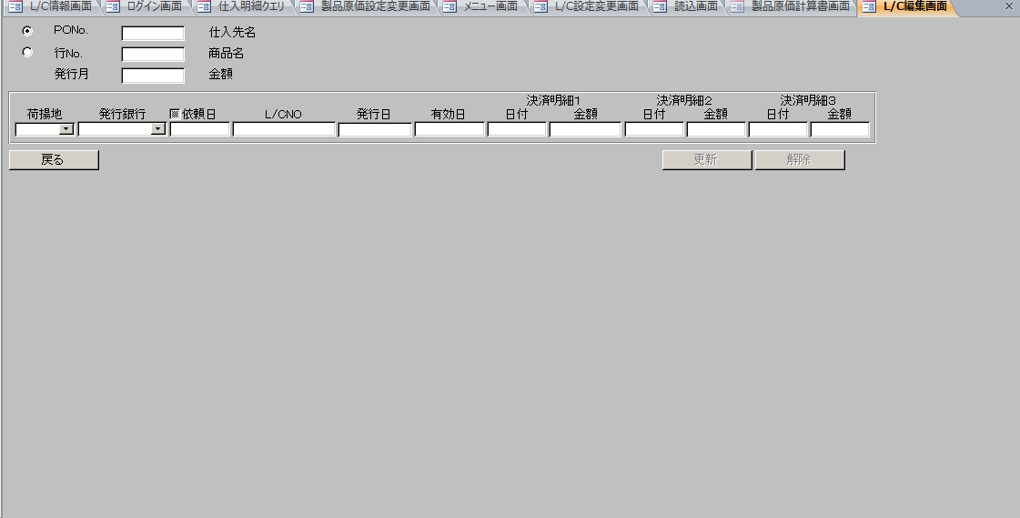

 | NO | 分類 | 項目名 | 種別 | 状態 | 初期値 | 備考

 | 1 | タイトルエリア | PoNoラジオ | radio |  |  | 使用されてないため、不要となる
 | 2 |  | 行Noラジオ | radio |  |  | 使用されてないため、不要となる
 | 3 |  | PoNo. | text |  | LC情報.PO番号
 | 4 |  | 行No. | text | 使用不可 | LC情報.PO行番号 | 編集ロックをtrueにする
 | 5 |  | 発行月 | text |  | LC情報.オープン年月
 | 6 |  | 仕入先名（コード） | label | 使用不可 | LC情報.支払先コード
 | 7 |  | 仕入先名（名称） | label | 使用不可 | LC情報.支払先名称
 | 8 |  | 商品名（コード） | label | 使用不可 | LC情報.商品コード
 | 9 |  | 商品名（名称） | label | 使用不可 | LC情報.商品名
 | 10 |  | 金額 | label | 使用不可 | LC情報.金額
 | 11 | フォームエリア | 荷揚地 | dropdownList |  | LC情報.荷揚地 | SELECT 荷揚地 FROM LC情報テーブル GROUP BY 荷揚地
 | 12 |  | 発行銀行 | dropdownList |  | LC情報.発行銀行名 | LC情報.状態 = 7の場合、使用不可 それ以外の場合、使用可能 LC情報.LC番号が空ではない場合、使用不可 選択肢：みずほ 三東U 三井住友
 | 13 |  | 依頼日chk | checkbox
 | 14 |  | 依頼日 | text |  | LC情報.銀行依頼日 | format("yyyymmdd")、ディフォルトでフォーカスを当たる
 | 15 |  | L/CNO | text |  | LC情報.LC番号 | LC情報.状態 = 7の場合、使用不可 それ以外の場合、使用可能
 | 16 |  | 発行日 | text |  | LC情報.LCAMオープン | format("yyyymmdd")
 | 17 |  | 有効日 | text |  | LC情報.有効日 | format("yyyymmdd")
 | 18 |  | 決済明細１日付 | text | 使用不可 | LC情報.BL引受明細１日付 | format("yyyymmdd")
 | 19 |  | 決済明細１金額 | text | 使用不可 | LC情報.BL引受明細１金額 | LC情報.通貨区分＝”円”の場合、##,###,###,###,### それ以外の場合、###,###,###,##0.00
 | 20 |  | 決済明細２日付 | text | 使用不可 | LC情報.BL引受明細２日付 | format("yyyymmdd")
 | 21 |  | 決済明細２金額 | text | 使用不可 | LC情報.BL引受明細２金額 | LC情報.通貨区分＝”円”の場合、##,###,###,###,### それ以外の場合、###,###,###,##0.00
 | 22 |  | 決済明細３日付 | text | 使用不可 | LC情報.BL引受明細３日付 | format("yyyymmdd")
 | 23 |  | 決済明細３金額 | text | 使用不可 | LC情報.BL引受明細３金額 | LC情報.通貨区分＝”円”の場合、##,###,###,###,### それ以外の場合、###,###,###,##0.00
 | 24 | ボタンエリア | 戻る | button
 | 25 |  | 更新 | button |  |  | LC情報.状態 = 0/4/7/8/9の場合、使用可能 それ以外の場合、使用不可
 | 26 |  | 解除 | button |  |  | LC情報.状態 = 3/7/9の場合、使用可能 それ以外の場合、使用不可

戻るイベント
 | LC情報を取得し、LC情報画面のグリッドに取得したデータを設定し、表示する

 | LC編集画面を閉じる

解除イベント
 | 解除確認メッセージを表示する
 |  | メッセージ：解除設定しますか。
 |  | ボタン：「はい」「いいえ」
 | 「はい」の場合
 |  | LC情報．状態 = 3の場合、
 |  |  | LC情報．POリバイズ番号 > 0の場合
 |  |  | POリバイズ番号 = LC情報．POリバイズ番号
 |  |  | do while POリバイズ番号 <> 0
 |  |  |  | 同一POの直近リバイズデータを取得する
 |  |  |  | 取得対象 | LC情報テーブル
 |  |  |  | 取得項目 | 銀行依頼日
 |  |  |  |  | LCAMオープン
 |  |  |  |  | 有効日
 |  |  |  | 取得条件 | PO番号 = LC情報．PO番号
 |  |  |  |  | PO行番号 = LC情報．PO行番号
 |  |  |  |  | POリバイズ番号 = format(POリバイズ番号- 1, "00")
 |  |  |  | 取得したデータの銀行依頼日が空の場合、
 |  |  |  |  | POリバイズ番号 = POリバイズ番号 -1
 |  |  | LOOP

 |  |  | LC情報．銀行依頼日が空ではない、かつ 上記で取得した銀行依頼日がからではない場合、かつ POリバイズ番号 <> "00"の場合、
 |  |  |  | 状態 = 7
 |  |  | それ以外の場合
 |  |  |  | 状態 = 4

 |  | LC状態 = 7の場合
 |  |  | 状態 = 8

 |  | 上記以外の場合、
 |  |  | 状態 = 10

 |  | LC情報を更新する
 |  |  | 更新対象 | LC情報テーブル
 |  |  | 更新項目 | 状態 = 上記で設定された状態
 |  |  | 更新条件 | PO番号 = LC情報．PO番号
 |  |  |  | POリバイズ番号 = LC情報．POリバイズ番号
 |  | 戻るイベントを呼び出し、下記のメッセージを表示する
 |  |  | メッセージ内容：解除設定が完了しました。

更新イベント

 | 入力チェックを行う
 | ＜チェック仕様 ＞
 | No. | 状態 |  |  |  | 種別 | メッセージ | 備考
 | 1 | オープン年月が空の場合 |  |  |  | 入力エラー | オープン年月を入力してください。
 | 2 | オープン年月の形式が日付形式（yyyy/mm）になってない |  |  |  | 入力エラー | 日付の入力形式に誤りがあります。年月を入力してください。 | オープン年月に"/"がない場合、"0000/00"に変換して入力チェックを行い
 | 3 | 発行日が空ではなくて、発行日の年 < 現在日付の年の場合 |  |  |  | 入力エラー | 過去年が設定されています。 | 空ではない上で、入力チェックを行う
 | 4 | 有効年月が空ではなくて、有効年月の年 < 現在日付の年の場合 |  |  |  | 入力エラー | 過去年が設定されています。 | 空ではない上で、入力チェックを行う
 | 5 | 依頼日の形式が日付形式（yyyy/mm/dd）になってない |  |  |  | 入力エラー | 日付の入力形式に誤りがあります。年月を入力してください。 | 8桁の場合、"0000/00/00"に変換する 6桁の場合、"0000/00/01"に変換した上で入力チェックを行う
 | 6 | 発行日の形式が日付形式（yyyy/mm/dd）になってない |  |  |  | 入力エラー | 日付の入力形式に誤りがあります。年月を入力してください。 | 同上
 | 7 | 有効日の形式が日付形式（yyyy/mm/dd）になってない |  |  |  | 入力エラー | 日付の入力形式に誤りがあります。年月を入力してください。 | 同上
 | 8 | 決済明細１日付の形式が日付形式（yyyy/mm/dd）になってない |  |  |  | 入力エラー | 日付の入力形式に誤りがあります。年月を入力してください。 | 同上
 | 9 | 決済明細2日付の形式が日付形式（yyyy/mm/dd）になってない |  |  |  | 入力エラー | 日付の入力形式に誤りがあります。年月を入力してください。 | 同上
 | 10 | 決済明細3日付の形式が日付形式（yyyy/mm/dd）になってない |  |  |  | 入力エラー | 日付の入力形式に誤りがあります。年月を入力してください。 | 同上
 | 11 | 決済明細１金額が数字ではない場合 |  |  |  | 入力エラー | 金額の入力形式に誤りがあります。数値を入力してください。 | 空ではない上で、入力チェックを行う
 | 12 | 決済明細２金額が数字ではない場合 |  |  |  | 入力エラー | 金額の入力形式に誤りがあります。数値を入力してください。 | 同上
 | 13 | 決済明細３金額が数字ではない場合 |  |  |  | 入力エラー | 金額の入力形式に誤りがあります。数値を入力してください。 | 同上
 | 11 | 依頼日、発行日、有効日のいずれが空ではなくて、発行銀行が空の場合 |  |  |  | 入力エラー | 発行銀行が設定されていません。
 | 12 | 発行日が空ではない、かつ依頼日が空の場合 |  |  |  | 入力エラー | 依頼日が設定されていません。
 | 13 | 有効日、発行日が空ではなくて、発行日 > 有効日の場合 |  |  |  | 入力エラー | 入力された日付が有効日を超えています。

 | 更新確認メッセージを表示する
 |  | メッセージ：データが更新しますか。
 |  | ボタン：「はい」「いいえ」
 | 「はい」の場合
 |  | 依頼日チェックが外している場合、
 |  | LC情報．POリバイズ番号 > 0の場合、同一POの直近リバイズデータを取得する
 |  | POリバイズ番号 = LC情報．POリバイズ番号
 |  | do while POリバイズ番号 <> 0
 |  |  | 同一POの直近リバイズデータを取得する
 |  |  | 取得対象 | LC情報テーブル
 |  |  | 取得項目 | 銀行依頼日
 |  |  |  | LCAMオープン
 |  |  |  | 有効日
 |  |  | 取得条件 | PO番号 = LC情報．PO番号
 |  |  |  | PO行番号 = LC情報．PO行番号
 |  |  |  | POリバイズ番号 = format(POリバイズ番号- 1, "00")
 |  |  | 取得したデータの銀行依頼日が空の場合、
 |  |  |  | POリバイズ番号 = POリバイズ番号 -1
 |  | LOOP

 |  | LC情報．状態 <> 7の場合
 |  |  | 発行銀行名が空ではない場合、銀行コードを取得する
 |  |  | 取得対象 | 銀行マスタ
 |  |  | 取得項目 | 銀行コード
 |  |  | 取得条件 | 銀行名省略名称 = 発行銀行名

 |  |  | LC情報．状態 <> 9の場合
 |  |  |  | LC情報テーブルの更新を行う
 |  |  |  | 更新対象 | LC情報テーブル
 |  |  |  | 更新項目 | オープン年月 = 画面のオープン年月 |  | ⇒yyyy/mm/dd、空の場合、NULLを設定
 |  |  |  |  | 荷揚地 = 画面の荷揚地 |  | ⇒空の場合、NULLを設定
 |  |  |  |  | 発行銀行名 = 画面の発行銀行名 |  | ⇒空の場合、NULLを設定
 |  |  |  |  | 銀行コード = 上記で取得した銀行名 |  | ⇒空の場合、NULLを設定
 |  |  |  |  | 銀行依頼日 = 上記で取得した銀行依頼日
 |  |  |  |  | LC番号 = 画面のLC番号 |  | ⇒空の場合、NULLを設定
 |  |  |  |  | LCAMオープン = 上記で取得したLCAMオープン |  | ⇒空の場合、NULLを設定
 |  |  |  |  | 有効日 = 上記で取得した有効日 |  | ⇒空の場合、NULLを設定
 |  |  |  | 更新条件 | PO番号 = 画面のPO番号
 |  |  |  |  | POリバイズ番号 = 画面のPOリバイズ番号

 |  |  | それ以外の場合
 |  |  |  | LC情報テーブルの更新を行う
 |  |  |  | 更新対象 | LC情報テーブル
 |  |  |  | 更新項目 | オープン年月 = 画面のオープン年月 |  | ⇒yyyy/mm/dd、空の場合、NULLを設定
 |  |  |  |  | 荷揚地 = 画面の荷揚地 |  | ⇒空の場合、NULLを設定
 |  |  |  |  | 発行銀行名 = 画面の発行銀行名 |  | ⇒空の場合、NULLを設定
 |  |  |  |  | 銀行コード = 上記で取得した銀行名 |  | ⇒空の場合、NULLを設定
 |  |  |  |  | 銀行依頼日 = 上記で取得した銀行依頼日 |  | ⇒空の場合、NULLを設定
 |  |  |  |  | LC番号 = 画面のLC番号 |  | ⇒空の場合、NULLを設定
 |  |  |  |  | LCAMオープン = 上記で取得したLCAMオープン |  | ⇒空の場合、NULLを設定
 |  |  |  |  | 有効日 = 上記で取得した有効日 |  | ⇒空の場合、NULLを設定
 |  |  |  |  | 状態 = 10
 |  |  |  | 更新条件 | PO番号 = 画面のPO番号
 |  |  |  |  | POリバイズ番号 = 画面のPOリバイズ番号
 |  | それ以外の場合、
 |  |  | 「アメンドを解除します。」といるメッセージを表示する
 |  |  | LC情報テーブルの更新を行う
 |  |  | 更新対象 | LC情報テーブル
 |  |  | 更新項目 | オープン年月 = 画面のオープン年月 |  |  | ⇒yyyy/mm/dd、空の場合、NULLを設定
 |  |  |  | 荷揚地 = 画面の荷揚地 |  |  | ⇒空の場合、NULLを設定
 |  |  |  | 銀行依頼日 = 上記で取得した銀行依頼日 |  |  | ⇒空の場合、NULLを設定
 |  |  |  | LCAMオープン = 上記で取得したLCAMオープン |  |  | ⇒空の場合、NULLを設定
 |  |  |  | 有効日 = 上記で取得した有効日 |  |  | ⇒空の場合、NULLを設定
 |  |  |  | 状態 = 8
 |  |  | 更新条件 | PO番号 = 画面のPO番号
 |  |  |  | POリバイズ番号 = 画面のPOリバイズ番号

L C帳票出力画面_レイアウト
L/C帳票出力画面
【L/C情報画面】の「帳票出力」ボタンで開く
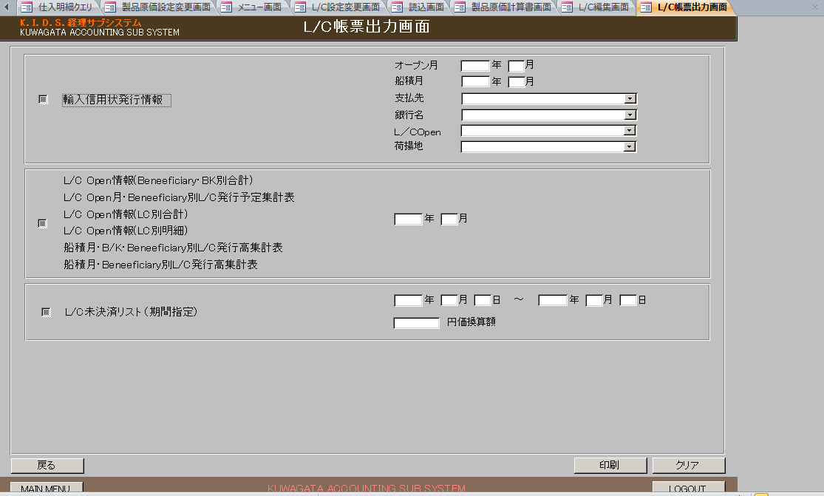

 | NO | 分類 | 項目名 | 種別 | 状態 | 初期値 | 備考

 | 1 | ヘッダー | ログイン日時 | label |  |  | "DATE：" + 現在日付+ " " + 現在曜日 + " " +現在時刻
 | 2 |  | ログインID | label |  |  | "LOGIN USER:" + ログインユーザー名
 | 1 | 輸入信用状発行情報 | 輸入信用状発行情報(chk) | checkbox
 | 2 |  | 輸入信用状発行情報 | label
 | 3 |  | オープン月（年） | text |  |  | LC情報画面の「シミュレート年」の値を設定する
 | 4 |  | オープン月（月） | text |  |  | LC情報画面の「シミュレート月」の値を設定する
 | 5 |  | 船積月（年） | text
 | 6 |  | 船積月（月） | text
 | 7 |  | 支払先 | dropdownList |  |  | select 支払先省略名称,無効フラグ from 支払先マスタ where 無効フラグ = false;
 | 8 |  | 銀行名 | dropdownList |  |  | SELECT 銀行リスト.値 1 FROM ( SELECT '0000' AS コード1, 定数マスタ.値 AS 値 1 FROM 定数マスタ WHERE 定数マスタ.定数コード1 = '0010' AND 定数マスタ.定数ード2 = '01' UNION SELECT 銀行マスタ.銀行コード, 銀行マスタ.銀行名省略名称 FROM 銀行マスタ ) AS 銀行リスト
 | 9 |  | L/Copen | dropdownList |  | ALL | 選択肢： ALL 既発行 未発行
 | 10 |  | 荷揚地 | dropdownList |  | ALL | SELECT 定数マスタ.値 AS 値1 FROM 定数マスタ WHERE 定数マスタ.定数コード1 = '0010' AND 定数マスタ.定数コード2 = '01' UNION SELECT DISTINCT 荷揚地 FROM LC情報テーブル
 | 11 | 帳票セット | 帳票セットchk | checkbox
 | 12 |  | L/C Open情報(Beneficiary・BK別合計) | label
 | 13 |  | L/C Open 月・Beneficiary・BK別L/C発行予定表集計表 | label
 | 14 |  | L/C Open情報(LC別合計) | label
 | 15 |  | L/C Open情報(LC別明細) | label
 | 16 |  | 船積月・B/K・Beneficiary別L/C発行高集計表 | label
 | 17 |  | 船籍月・Beneficiary別L/C発行高集計表 | label
 | 18 |  | 年 | label |  |  | LC情報画面の「シミュレート年」の値を設定する
 | 19 |  | 月 | label |  |  | LC情報画面の「シミュレート月」の値を設定する
 | 20 | L/C未決済リスト（期間指定） | L/C未決済リスト（期間指定）chk | checkbox
 | 21 |  | L/C未決済リスト（期間指定） | label
 | 22 |  | 年（開始） | text
 | 23 |  | 月（開始） | text
 | 24 |  | 日（開始） | text
 | 25 |  | 年（終了） | text
 | 26 |  | 月（終了） | text
 | 27 |  | 日（終了） | text
 | 28 |  | 円価換算額 | text
 | 20 | ボタンエリア | 印刷 | button
 | 21 |  | クリア | button
 | 22 |  | 戻る | button
 | 23 |  | MAIN MENU | button
 | 24 |  | LOGOUT | button

初期表示
 | 通貨区分の取得 |  | gGetMoneyCD
 | 取得対象： | LC情報テーブル
 | 取得項目： | 通貨区分
 | 取得条件： | 状態 = 0 Or 状態 = 3 Or 状態 = 4 Or 状態 = 7 Or 状態 = 8
 |  | group by 通貨区分
 | gStrMoneyCD配列に保存

 | 通貨区分（未承認含む）の取得
 | 取得対象： | LC情報テーブル
 | 取得項目： | 通貨区分
 | 取得条件： | 状態 = 0 Or 状態 = 3 Or 状態 = 4 Or 状態 = 6 Or状態 = 7 Or 状態 = 8
 |  | group by 通貨区分
 | gStrMoneyCDWithNoAdm配列に保存

 | 銀行情報の更新
 | m_acbankinfoよりデータを全件取得し、銀行マスタへ更新する
 |  | 更新対象： | 銀行マスタ
 |  | 更新項目： | 銀行名省略名称 = m_acbankinfo.BankOmitName
 |  |  | 銀行名正式名称 = m_acbankinfo.BankFormalName
 |  |  | 割振率 = m_acbankinfo.BankDivRate
 |  |  | 無効フラグ = m_acbankinfo.InvalidFlag
 |  | 更新条件 | 銀行コード = m_acbankinfo_bankCd

 | エラー発生の場合、エラーメッセージを表示し、処理終了
 |  | メッセージ： | 銀行データを経理サブシステム(Access)に更新できませんでした。
 |  |  | データ更新エラー
 |  |  | vbOKonly + vbExclamation

 | 支払先マスタの更新
 | m_acpayfinfoよりデータを全件取得し、支払先マスタへ更新する
 |  | 更新対象： | 支払先マスタ
 |  | 更新項目： | 支払先省略名称 = m_acpayfinfo.payfOmitName
 |  |  | 支払先正式名称 = m_acpayfinfo.payfFormalName
 |  |  | 信用状送付先 = m_acpayfinfo.payfsendname
 |  |  | 送付先FAX = m_acpayfinfo.payfsendfax
 |  |  | 無効フラグ = m_acpayfinfo.InvalidFlag
 |  | 更新条件 | 支払先コード = m_acpayfinfo.payfCd

 | エラー発生の場合、エラーメッセージを表示し、処理終了
 |  | メッセージ： | 仕入先データを経理サブシステム(Access)に更新できませんでした。
 |  |  | データ更新エラー
 |  |  | vbOKonly + vbExclamation

 | 銀行名取得
 |  | 取得対象 | 銀行マスタ
 |  | 取得項目 | 銀行コード
 |  |  | 銀行名省略名称
 |  |  | 銀行名正式名称
 |  | 取得条件 | 無効フラグ = false
 |  |  | order by 割振り率
 |  | gStrBnkName配列に保存（最終レコードにブランクを設定）

戻るイベント
 | LC情報画面を表示する

 | LC帳票出力画面を閉じる

クリアイベント
 | 各チェックボックスのチェックを外す
 | 各テキストの値をクリアする

印刷イベント
 | チェックボックスが一つどもチェックしていない場合、エラーメッセージを表示する
 | メッセージ：出力しようとする帳票を選択してください。

 | 入力チェックを行う
 | 輸入信用状発行情報(chk)をチェックしている場合
 | ＜チェック仕様 ＞
 | No. | 状態 |  | 種別 | メッセージ |  |  | 備考
 | 1 | オープン年が空の場合 |  | 入力エラー | 『オープン年』の入力形式に誤りがあります。数値4桁で入力してください。
 | 2 | オープン年が3000を超えた場合 |  | 入力エラー | 『オープン年』の入力形式に誤りがあります。数値4桁で入力してください。
 | 3 | オープン月が空の場合 |  | 入力エラー | 『オープン月』の入力形式に誤りがあります。数値2桁で入力してください。
 | 4 | オープン月が1～12以外の場合 |  | 入力エラー | 『オープン月』の入力形式に誤りがあります。数値2桁で入力してください。
 | 5 | 船積年が空の場合 |  | 入力エラー | 『船積年』の入力形式に誤りがあります。数値4桁で入力してください。
 | 6 | 船積年が3000を超えた場合 |  | 入力エラー | 『船積年』の入力形式に誤りがあります。数値4桁で入力してください。
 | 7 | 船積月が空の場合 |  | 入力エラー | 『船積月』の入力形式に誤りがあります。数値2桁で入力してください。
 | 8 | 船積月が1～12以外の場合 |  | 入力エラー | 『船積月』の入力形式に誤りがあります。数値2桁で入力してください。
 | 9 | 支払先が空の場合 |  | 入力エラー | 『支払先』が指定されていません。
 | 10 | 銀行名が空の場合 |  | 入力エラー | 『銀行名』が指定されていません。

 | 帳票セットchkをチェックしている場合
 | ＜チェック仕様 ＞
 | No. | 状態 |  | 種別 | メッセージ |  |  | 備考
 | 1 | 年が空の場合 |  | 入力エラー | 『オープン年』の入力形式に誤りがあります。数値4桁で入力してください。
 | 2 | 年が3000を超えた場合 |  | 入力エラー | 『オープン年』の入力形式に誤りがあります。数値4桁で入力してください。
 | 3 | 月が空の場合 |  | 入力エラー | 『オープン月』の入力形式に誤りがあります。数値2桁で入力してください。
 | 4 | 月が1～12以外の場合 |  | 入力エラー | 『オープン月』の入力形式に誤りがあります。数値2桁で入力してください。

 | L/C未決済リスト（期間指定）chkをチェックしている場合
 | ＜チェック仕様 ＞
 | No. | 状態 |  | 種別 | メッセージ |  |  | 備考
 | 1 | 年（開始）が空の場合 |  | 入力エラー | 『期間指定（開始年）』の入力形式に誤りがあります。数値4桁で入力してください。
 | 2 | 年（開始）が3000を超えた場合 |  | 入力エラー | 『期間指定（開始年）』の入力形式に誤りがあります。数値4桁で入力してください。
 | 3 | 月（開始）が空の場合 |  | 入力エラー | 『期間指定（開始月）』の入力形式に誤りがあります。数値2桁で入力してください。
 | 4 | 月（開始）が1～12以外の場合 |  | 入力エラー | 『期間指定（開始月）』の入力形式に誤りがあります。数値2桁で入力してください。
 | 5 | 年月（開始）が日付形式ではない場合 |  | 入力エラー | 『期間指定（開始）』の入力形式に誤りがあります。
 | 6 | 年（終了）が空の場合 |  | 入力エラー | 『期間指定（終了年）』の入力形式に誤りがあります。数値4桁で入力してください。
 | 7 | 年（終了）が3000を超えた場合 |  | 入力エラー | 『期間指定（終了年）』の入力形式に誤りがあります。数値4桁で入力してください。
 | 8 | 月（終了）が空の場合 |  | 入力エラー | 『期間指定（終了月）』の入力形式に誤りがあります。数値2桁で入力してください。
 | 9 | 月（終了）が1～12以外の場合 |  | 入力エラー | 『期間指定（終了月）』の入力形式に誤りがあります。数値2桁で入力してください。
 | 10 | 年月（終了）が日付形式ではない場合 |  |  | 『期間指定（終了）』の入力形式に誤りがあります。
 | 11 | 円価換算額が空の場合 |  | 入力エラー | 『円価換算額』が入力されていません。
 | 12 | 円価換算額が数字ではない場合 |  | 入力エラー | 『円価換算額』の入力形式に誤りがあります。

 | テンプレートファイル：..\tmp\帳票テンプレート.xls
 | テンプレートコピーファイル：..\tmp\帳票テンプレートCopy.xls

 | テンプレートコピーファイルが存在している場合、削除する
 | テンプレートファイルが開いている場合、閉じる
 | テンプレートファイルをコピーして、テンプレートコピーファイルとして保存する

 | 通貨区分（未承認含む）別で帳票を出力する
 | L/C未決済リスト
 | シート：5
 | 出力できるデータ数：45
 | 開始セル：H5
 | 終了セル：M49

 | 6-1
 | 帳票未決済額テーブルデータを全件削除する
 | LC情報テーブルよりデータを取得して、帳票未決済額テーブルに登録する
 | LC情報テーブルの取得
 | 取得項目： | 銀行コード
 |  | 支払先正式名称
 |  | 船積開始予定日付
 |  | LC番号
 |  | 金額
 |  | ユーザンス決済
 |  | BL引受明細１金額
 |  | BL引受明細２金額
 |  | BL引受明細３金額
 | 取得条件： | 船積開始予定日時 BETWEEN 画面の船積年月の初日 and 画面の船積年月の終日
 |  | 支払先名称 is not null
 |  | 状態 = 0 Or 状態 = 3 Or 状態 = 4 Or 状態 = 7 Or 状態 = 8
 |  | 通貨区分 = 上記で取得した通貨区分（未承認含む）
 |  | order by 銀行コード,支払先名称,船積開始予定日付

 | 帳票未決済額テーブル
 | No． | 項目名 | 設定値 |  |  | 備考
 | 1 | 管理番号 | 連番（1～）
 | 2 | 発行銀行名 | 上記で取得銀行コードを元に銀行マスタより取得した銀行名正式名称
 | 4 | 支払先正式名称 | 上記で取得した支払先正式名称
 | 5 | 船積日 | 上記で取得した船積開始予定日付
 | 6 | LC番号 | 上記で取得したLC番号
 | 7 | 未決済額 | 上記で取得した金額 - (BL引受明細１金額 + BL引受明細2金額 +BL引受明細3金額) |  |  | 通貨区分 = "円"の場合、"#,##0" それ以外の売、"#,##0.00"
 | 6-2
 | 帳票未決済額未承認テーブルデータを全件削除する
 | LC情報テーブルよりデータを取得して、帳票未決済額未承認テーブルに登録する
 | LC情報テーブルの取得
 | 取得項目： | 銀行コード
 |  | 支払先正式名称
 |  | 船積開始予定日付
 |  | LC番号
 |  | 金額
 |  | ユーザンス決済
 |  | BL引受明細１金額
 |  | BL引受明細２金額
 |  | BL引受明細３金額
 | 取得条件： | 船積開始予定日時 BETWEEN 画面の船積年月の初日 and 画面の船積年月の終日
 |  | 支払先名称 is not null
 |  | 状態 = 6
 |  | 通貨区分 = 上記で取得した通貨区分（未承認含む）
 |  | order by 銀行コード,支払先名称,船積開始予定日付

 | 帳票未決済額未承認テーブルの登録
 | No． | 項目名 | 設定値 |  |  | 備考
 | 1 | 支払先正式名称 | 上記で取得した支払先正式名称
 | 2 | 未決済額 | 上記で取得した金額 - (BL引受明細１金額 + BL引受明細2金額 +BL引受明細3金額) |  |  | 通貨区分 = "円"の場合、"#,##0" それ以外の売、"#,##0.00"

 | 6-3
 | 帳票BeneBK別合計テーブルデータを全件削除する
 | 帳票未決済額テーブルよりデータを取得して帳票BeneBK別合計テーブルに登録する
 | 帳票BeneBK別合計テーブルの取得
 | 支払先銀行別の合計金額の取得
 | 取得項目： | 支払先正式名称
 |  | 発行銀行名
 |  | SUM(未決済額）
 |  | Group by 支払先正式名称,発行銀行名
 |  | order by 支払先正式名称,発行銀行名

 | 支払先銀行別の合計金額の取得
 | 取得項目： | 支払先正式名称
 |  | SUM(未決済額）
 |  | Group by 支払先正式名称
 |  | order by 支払先正式名称
 | 帳票BeneBK別合計テーブルの登録
 | No． | 項目名 | 設定値
 | 1 | Beneficiary | 上記の支払先別の合計金額で取得した支払先正式名称
 | 2 | 銀行1 | 上記の支払先銀行別の合計金額で取得した銀行コード = 銀行名取得で取得した1件目の銀行コードの場合、支払先銀行別の合計金額で取得したSUM（未決済額）を設定
 | 3 | 銀行2 | 上記の支払先銀行別の合計金額で取得した銀行コード = 銀行名取得で取得した2件目の銀行コードの場合、支払先銀行別の合計金額で取得したSUM（未決済額）を設定
 | 4 | 銀行3 | 上記の支払先銀行別の合計金額で取得した銀行コード = 銀行名取得で取得した3件目の銀行コードの場合、支払先銀行別の合計金額で取得したSUM（未決済額）を設定
 | 5 | 銀行4 | 上記の支払先銀行別の合計金額で取得した銀行コード = 銀行名取得で取得した4件目の銀行コードの場合、支払先銀行別の合計金額で取得したSUM（未決済額）を設定
 | 6 | 合計 | 上記の支払先別の合計金額で取得したSUM(未決済額）

 | レートの取得
 | 画面の円価換算額が空ではなく、０より大きいの場合
 |  | レート = 画面の円価換算額をバリアント型 に変換
 | それ以外の場合
 |  | 通貨区分の取得
 |  | 上記で取得した通貨区分（未承認含む）が”円”の場合、
 |  | 通貨区分 = 1
 |  | 上記で取得した通貨区分（未承認含む）が”USドル”の場合、
 |  | 通貨区分 = 2
 |  | 上記で取得した通貨区分（未承認含む）が”HKドル”の場合、
 |  | 通貨区分 = 3

 |  | 通貨レートマスタよりレートを取得する
 |  | 取得項目： | 換算レート
 |  | 取得条件： | 適用開始月 >= 現在日付(yyyy/mm/dd)
 |  |  | 適用開始月 <= 現在日付(yyyy/mm/dd)
 |  |  | 通貨区分 = 上記で取得した通貨区分
 |  | レート = 上記で取得kした換算レート
 | 上記で取得した通貨区分（未承認含む）が”円”の場合、
 |  | レート = 0

 | 輸入信用状発行情報
 | シート：6
 | 出力できるデータ数：15
 | 開始セル：A12
 | 終了セル：P44

 | 通貨区分別で帳票を出力する
 | LC情報テーブルよりデータを取得する
 | 取得項目： | 銀行依頼日 | 0
 |  | PO番号 | 1
 |  | PO行番号 | 2
 |  | 商品コード | 3
 |  | 商品名英名 | 4
 |  | 数量 | 5
 |  | 単位 | 6
 |  | 単価 | 7
 |  | 金額 | 8
 |  | 船積開始予定日付 | 9
 |  | 船積終了予定日付 | 10
 |  | 船積期限 | 11
 |  | 有効期限 | 12
 |  | LC番号 | 13
 |  | 荷揚地 | 14
 |  | 発行銀行名 | 15
 |  | 支払先正式名称 | 16
 | 取得条件： | オープン年月 = 画面のオープン年月
 |  | 船積開始予定日時 BETWEEN 画面の船積年月の初日 and 画面の船積年月の終日
 |  | 支払先名称 = 画面の支払先
 |  | 発行銀行名 = 画面の銀行名 | ⇒ 銀行名がALLの場合、条件から外す
 |  | LC番号 = '' | ⇒ L/Copenが未発行の場合
 |  | LC番号 <> '' | ⇒ L/Copenが既発行の場合
 |  | 荷揚地 = 画面の荷揚地 | ⇒荷揚地がALLの場合、条件から外す
 |  | 通貨区分 = 上記で取得した通貨区分
 |  | 状態 = 0 Or 状態 = 3 Or 状態 = 4 Or 状態 = 7 Or 状態 = 8
 |  | ORDER BY 商品コード,PO番号,PO行番号

 | 帳票輸入信用状発行情報テーブルよりデータを全件削除する
 | 上記取得したLC情報を帳票輸入信用状発行情報テーブルに登録する

 | No． | 項目名 | 設定値 |  |  | 備考
 | 0 | 銀行依頼日 | 上記で取得したLC情報．銀行依頼日
 | 1 | PO番号 | 上記で取得したLC情報．PO番号 + format(上記で取得したLC情報．PO行番号,"00")
 | 2 | 商品ＣＤ | 上記で取得したLC情報．商品コード
 | 3 | 商品名 | 上記で取得したLC情報．商品名英名
 | 4 | 数量 | 上記で取得したLC情報．数量
 | 5 | 単位 | 上記で取得したLC情報．単位
 | 6 | 単価 | 上記で取得したLC情報．単価 |  |  | 通貨区分 = "円"の場合、"#,##0" それ以外の売、"#,##0.00"
 | 7 | 金額 | 上記で取得したLC情報．金額 |  |  | 通貨区分 = "円"の場合、"#,##0" それ以外の売、"#,##0.00"
 | 8 | 船積予定開始日 | 上記で取得したLC情報．船積開始予定日付
 | 9 | 船積予定終了日 | 上記で取得したLC情報．船積終了予定日付
 | 10 | 船積期限 | 上記で取得したLC情報．船積期限
 | 11 | 有効期限 | 上記で取得したLC情報．有効期限
 | 12 | LC番号 | 上記で取得したLC情報．LC番号
 | 13 | 起算日
 | 14 | 荷揚地 | 上記で取得したLC情報．荷揚地
 | 15 | 発行銀行名 | 上記で取得した画面の銀行名 <> "ALL"の場合、 銀行名省略名称 = 画面の銀行名を元に銀行マスタより取得した銀行名正式名称
 | 16 | 予備１

 | 帳票を出力する
 | 「帳票_輸入信用状発行情報_レイアウト」シートを参照

 | L/C Open情報(Beneficiary・BK別合計)Open月
 | シート：1
 | 出力できるデータ数：19
 | 開始セル：A8

 | 通貨区分別で帳票を出力する
 | LC情報テーブルよりデータを取得する
 | 支払先銀行別の合計金額の取得
 | 取得項目： | 支払先コード
 |  | 銀行コード
 |  | SUM（金額）
 |  | 支払先正式名称
 | 取得条件： | オープン年月 = 画面の年月
 |  | 通貨区分 = 上記で取得した通貨区分
 |  | 支払先名称 is not null
 |  | 状態 = 0 Or 状態 = 3 Or 状態 = 4 Or 状態 = 7 Or 状態 = 8
 |  | Group BY 支払先コード,銀行コード,支払先正式名称
 |  | ORDER BY 支払先コード,銀行コード,支払先正式名称

 | 支払先別の合計金額の取得
 | 取得項目： | 支払先コード
 |  | SUM（金額）
 |  | 支払先正式名称
 | 取得条件： | オープン年月 = 画面の年月
 |  | 通貨区分 = 上記で取得した通貨区分
 |  | 支払先名称 is not null
 |  | 状態 = 0 Or 状態 = 3 Or 状態 = 4 Or 状態 = 7 Or 状態 = 8
 |  | Group BY 支払先コード,支払先正式名称
 |  | ORDER BY 支払先コード,支払先正式名称

 | 帳票BeneBk別合計テーブルのデータを全件削除する
 | 上記取得したLC情報を帳票BeneBｋ別合計テーブルに登録する
 | 帳票BeneBK別合計テーブルの登録
 | No． | 項目名 | 設定値
 | 1 | Beneficiary | 上記の支払先別の合計金額で取得した支払先正式名称
 | 2 | 銀行1 | 上記の支払先銀行別の合計金額で取得した銀行コード = 銀行名取得で取得した1件目の銀行コードの場合、支払先銀行別の合計金額で取得したSUM（金額）を設定
 | 3 | 銀行2 | 上記の支払先銀行別の合計金額で取得した銀行コード = 銀行名取得で取得した2件目の銀行コードの場合、支払先銀行別の合計金額で取得したSUM（金額）を設定
 | 4 | 銀行3 | 上記の支払先銀行別の合計金額で取得した銀行コード = 銀行名取得で取得した3件目の銀行コードの場合、支払先銀行別の合計金額で取得したSUM（金額）を設定
 | 5 | 銀行4 | 上記の支払先銀行別の合計金額で取得した銀行コード = 銀行名取得で取得した4件目の銀行コードの場合、支払先銀行別の合計金額で取得したSUM（金額）を設定
 | 6 | 合計 | 上記の支払先別の合計金額で取得したSUM(金額）

 | 帳票を出力する
 | 「帳票_1_レイアウト」シートを参照

 | L/C Open情報(Beneficiary・BK別合計)船積月
 | シート：1
 | 出力できるデータ数：19
 | 開始セル：A8
 | 通貨区分別で帳票を出力する
 | LC情報テーブルよりデータを取得する
 | 支払先銀行別の合計金額の取得
 | 取得項目： | 支払先コード
 |  | 銀行コード
 |  | SUM（金額）
 |  | 支払先正式名称
 | 取得条件： | 船積年月 = 画面の年月
 |  | 通貨区分 = 上記で取得した通貨区分
 |  | 支払先名称 is not null
 |  | 状態 = 0 Or 状態 = 3 Or 状態 = 4 Or 状態 = 7 Or 状態 = 8
 |  | Group BY 支払先コード,銀行コード,支払先正式名称
 |  | ORDER BY 支払先コード,銀行コード,支払先正式名称

 | 支払先別の合計金額の取得
 | 取得項目： | 支払先コード
 |  | SUM（金額）
 |  | 支払先正式名称
 | 取得条件： | 船積年月 = 画面の年月
 |  | 通貨区分 = 上記で取得した通貨区分
 |  | 支払先名称 is not null
 |  | 状態 = 0 Or 状態 = 3 Or 状態 = 4 Or 状態 = 7 Or 状態 = 8
 |  | Group BY 支払先コード,支払先正式名称
 |  | ORDER BY 支払先コード,支払先正式名称

 | 帳票BeneBk別合計テーブルのデータを全件削除する
 | 上記取得したLC情報を帳票BeneBｋ別合計テーブルに登録する
 | 帳票BeneBK別合計テーブルの登録
 | No． | 項目名 | 設定値
 | 1 | Beneficiary | 上記の支払先別の合計金額で取得した支払先正式名称
 | 2 | 銀行1 | 上記の支払先銀行別の合計金額で取得した銀行コード = 銀行名取得で取得した1件目の銀行コードの場合、支払先銀行別の合計金額で取得したSUM（金額）を設定
 | 3 | 銀行2 | 上記の支払先銀行別の合計金額で取得した銀行コード = 銀行名取得で取得した2件目の銀行コードの場合、支払先銀行別の合計金額で取得したSUM（金額）を設定
 | 4 | 銀行3 | 上記の支払先銀行別の合計金額で取得した銀行コード = 銀行名取得で取得した3件目の銀行コードの場合、支払先銀行別の合計金額で取得したSUM（金額）を設定
 | 5 | 銀行4 | 上記の支払先銀行別の合計金額で取得した銀行コード = 銀行名取得で取得した4件目の銀行コードの場合、支払先銀行別の合計金額で取得したSUM（金額）を設定
 | 6 | 合計 | 上記の支払先別の合計金額で取得したSUM(金額）

 | 帳票を出力する
 | 「帳票_1_レイアウト」シートを参照

 | L/C Open情報(LC別合計）
 | シート：2
 | 出力できるデータ数：42
 | 開始セル：A5
 | 通貨区分別で帳票を出力する

 | LC情報テーブルよりデータを取得する
 | 取得項目： | LC番号 | 0
 |  | 支払先正式名称 | 1
 |  | 金額 | 2
 |  | 船積期限 | 3
 |  | 有効期限 | 4
 |  | 銀行コード | 5
 |  | 銀行依頼日 | 6
 |  | ＬＣＡＭオープン | 7
 | 取得条件： | オープン年月 = 画面の年月
 |  | 通貨区分 = 上記で取得した通貨区分
 |  | 状態 = 0 Or 状態 = 3 Or 状態 = 4 Or 状態 = 7 Or 状態 = 8
 |  | ORDER BY LC番号,支払先正式名称,銀行コード

 | 帳票LC別合計テーブルのデータを全件削除する
 | 上記取得したLC情報を帳票LC別合計テーブルに登録する
 | No． | 項目名 | 設定値
 | 1 | LC番号 | 上記取得したLC情報.LC番号
 | 2 | 工場名 | 上記取得したLC情報.支払先正式名称
 | 3 | 金額 | 上記取得したLC情報.金額 通貨区分 = "円"の場合、"#,##0"に変換して設定する それ以外の売、"#,##0.00"に変換して設定する
 | 4 | 船積期限 | 上記取得したLC情報.船積期限
 | 5 | 有効期限 | 上記取得したLC情報.有効期限
 | 6 | 発行銀行 | 上記取得したLC情報.銀行コードを元に銀行マスタより取得した銀行名正式名称
 | 7 | 銀行依頼日 | 上記取得したLC情報.銀行依頼日
 | 8 | LC日付 | 上記取得したLC情報.LCAMオープン

 | 合計金額 = 上記で取得したLC情報.金額を加算する
 | 帳票を出力する
 | 「帳票_2_レイアウト」シートを参照

 | L/C Open情報(LC別明細）
 | シート：3
 | 出力できるデータ数：45
 | 開始セル：A3
 | 通貨区分別で帳票を出力する

 | LC情報テーブルよりデータを取得する
 | 取得項目： | LC番号 | 0
 |  | PO番号 | 1
 |  | PO行番号 | 2
 |  | 支払先正式名称 | 3
 |  | 商品コード | 4
 |  | 商品名英名 | 5
 |  | 数量 | 6
 |  | 単位 | 7
 |  | 単価 | 8
 |  | 金額 | 9
 |  | 船積開始予定日付 | 10
 |  | 船積終了予定日付 | 11
 |  | 荷揚地 | 12
 |  | 船積期限 | 13
 |  | 有効期限 | 14
 |  | 発行銀行名 | 15
 |  | 銀行依頼日 | 16
 |  | ＬＣＡＭオープン | 17
 |  | 銀行コード | 18
 | 取得条件： | オープン年月 = 画面の年月
 |  | 通貨区分 = 上記で取得した通貨区分
 |  | 状態 = 0 Or 状態 = 3 Or 状態 = 4 Or 状態 = 7 Or 状態 = 8
 |  | ORDER BY LC番号,支払先正式名称,銀行コード

 | 帳票LC別明細テーブルのデータを全件削除する
 | 上記取得したLC情報を帳票LC別明細テーブルに登録する

 | No． | 項目名 | 設定値
 | 1 | LC番号 | 上記で取得したLC情報．LC番号
 | 2 | PO番号 | 上記で取得したLC情報．PO番号 + format(上記で取得したLC情報．PO行番号,"00")
 | 3 | 工場名 | 上記で取得したLC情報．支払先正式名称
 | 4 | 商品CD | 上記で取得したLC情報．商品コード
 | 5 | 商品名 | 上記で取得したLC情報．商品名英名
 | 6 | 数量 | 上記で取得したLC情報．数量 フォーマット("#,##0")
 | 7 | 単位 | 上記で取得したLC情報．単位
 | 8 | 単価 | 上記で取得したLC情報．単価 |  |  | 通貨区分 = "円"の場合、"#,##0" それ以外の売、"#,##0.0000"
 | 9 | 金額 | 上記で取得したLC情報．金額 |  |  | 通貨区分 = "円"の場合、"#,##0" それ以外の売、"#,##0.00"
 | 10 | 船積開始予定日 | 上記で取得したLC情報．船積開始予定日付
 | 11 | 船積終了予定日 | 上記で取得したLC情報．船積終了予定日付
 | 12 | 荷揚地
 | 13 | 船積期限 | 上記で取得したLC情報．船積期限
 | 14 | 有効期限 | 上記で取得したLC情報．有効期限
 | 15 | 発行銀行 | 上記で取得した画面の銀行名 <> "ALL"の場合、 銀行名省略名称 = 画面の銀行名を元に銀行マスタより取得した銀行名正式名称
 | 16 | 銀行依頼日 | 上記で取得したLC情報．銀行依頼日
 | 17 | LC日付 | 上記で取得したLC情報．ＬＣＡＭオープン

 | 合計金額 = 上記で取得したLC情報.金額を加算する
 | 帳票を出力する
 | 「帳票_3_レイアウト」シートを参照

 | 帳票Bene月別集計（Open月）
 | シート：4
 | 出力できるデータ数：19
 | 開始セル：A4
 | 通貨区分別で帳票を出力する
 | LC情報テーブルよりデータを取得する
 | 支払先オープン年月別の合計金額
 | 取得項目： | 支払先コード
 |  | オープン年月
 |  | SUM(金額）
 |  | 支払先正式名称
 | 取得条件： | オープン年月 between 画面の年月-6ヶ月 and 画面の年月 + 4ヶ月
 |  | 通貨区分 = 上記で取得した通貨区分
 |  | 状態 = 0 Or 状態 = 3 Or 状態 = 4 Or 状態 = 7 Or 状態 = 8
 |  | 支払先コード is not null
 |  | GROUP BY 支払先コード,オープン年月,支払先正式名称
 |  | ORDER BY 支払先コード,オープン年月,支払先正式名称

 | 支払先別の合計金額
 | 取得項目： | 支払先コード
 |  | SUM(金額）
 |  | 支払先正式名称
 | 取得条件： | オープン年月 between 画面の年月-6ヶ月 and 画面の年月 + 4ヶ月
 |  | 通貨区分 = 上記で取得した通貨区分
 |  | 状態 = 0 Or 状態 = 3 Or 状態 = 4 Or 状態 = 7 Or 状態 = 8
 |  | 支払先コード is not null
 |  | GROUP BY 支払先コード,支払先正式名称
 |  | ORDER BY 支払先コード,支払先正式名称

 | 帳票Bene月別集計テーブルのデータを全件削除する
 | 上記取得したLC情報を帳票Bene月別集計テーブルに登録する
 | 帳票Bene月別集計の登録
 | No． | 項目名 | 設定値
 | 1 | Beneficiary | 上記の支払先別の合計金額で取得した支払先正式名称
 | 2 | 年月1 | 上記の支払先オープン年月別の合計金額で取得したオープン年月 = 画面の年月 - 6ヶ月の場合、上記の支払先オープン年月別の合計金額で取得したSUM（金額）を設定
 | 3 | 年月2 | 上記の支払先オープン年月別の合計金額で取得したオープン年月 = 画面の年月 - 5ヶ月の場合、上記の支払先オープン年月別の合計金額で取得したSUM（金額）を設定
 | 4 | 年月3 | 上記の支払先オープン年月別の合計金額で取得したオープン年月 = 画面の年月 - 4ヶ月の場合、上記の支払先オープン年月別の合計金額で取得したSUM（金額）を設定
 | 5 | 年月4 | 上記の支払先オープン年月別の合計金額で取得したオープン年月 = 画面の年月 - 3ヶ月の場合、上記の支払先オープン年月別の合計金額で取得したSUM（金額）を設定
 | 6 | 年月5 | 上記の支払先オープン年月別の合計金額で取得したオープン年月 = 画面の年月 - 2ヶ月の場合、上記の支払先オープン年月別の合計金額で取得したSUM（金額）を設定
 | 7 | 年月6 | 上記の支払先オープン年月別の合計金額で取得したオープン年月 = 画面の年月 - 1ヶ月の場合、上記の支払先オープン年月別の合計金額で取得したSUM（金額）を設定
 | 8 | 年月7 | 上記で取得したオープン年月 = 画面の年月の場合、上記で取得したSUM（金額）を設定
 | 9 | 年月8 | 上記の支払先オープン年月別の合計金額で取得したオープン年月 = 画面の年月 + 1ヶ月の場合、上記の支払先オープン年月別の合計金額で取得したSUM（金額）を設定
 | 10 | 年月9 | 上記の支払先オープン年月別の合計金額で取得したオープン年月 = 画面の年月 + 2ヶ月の場合、上記の支払先オープン年月別の合計金額で取得したSUM（金額）を設定
 | 11 | 年月10 | 上記の支払先オープン年月別の合計金額で取得したオープン年月 = 画面の年月 + 3ヶ月の場合、上記の支払先オープン年月別の合計金額で取得したSUM（金額）を設定
 | 12 | 年月11 | 上記の支払先オープン年月別の合計金額で取得したオープン年月 = 画面の年月 + 4ヶ月の場合、上記の支払先オープン年月別の合計金額で取得したSUM（金額）を設定
 | 13 | 合計 | 上記の支払先別の合計金額で取得したSUM（金額）を合計した値
 | 帳票を出力する
 | 「帳票_4_レイアウト」シートを参照

 | 帳票Bene月別集計（船積月）
 | シート：4
 | 出力できるデータ数：19
 | 開始セル：A4
 | 通貨区分別で帳票を出力する

 | LC情報テーブルよりデータを取得する
 | 支払先船積年月別の合計金額
 | 取得項目： | 支払先コード
 |  | 船積年月
 |  | SUM(金額）
 |  | 支払先正式名称
 | 取得条件： | 船積年月 between 画面の年月-6ヶ月 and 画面の年月 + 4ヶ月
 |  | 通貨区分 = 上記で取得した通貨区分
 |  | 状態 = 0 Or 状態 = 3 Or 状態 = 4 Or 状態 = 7 Or 状態 = 8
 |  | 支払先コード is not null
 |  | GROUP BY 支払先コード,船積年月,支払先正式名称
 |  | ORDER BY 支払先コード,船積年月,支払先正式名称

 | 支払先別の合計金額
 | 取得項目： | 支払先コード
 |  | SUM(金額）
 |  | 支払先正式名称
 | 取得条件： | 船積年月 between 画面の年月-6ヶ月 and 画面の年月 + 4ヶ月
 |  | 通貨区分 = 上記で取得した通貨区分
 |  | 状態 = 0 Or 状態 = 3 Or 状態 = 4 Or 状態 = 7 Or 状態 = 8
 |  | 支払先コード is not null
 |  | GROUP BY 支払先コード,支払先正式名称
 |  | ORDER BY 支払先コード,支払先正式名称

 | 帳票Bene月別集計テーブルのデータを全件削除する
 | 上記取得したLC情報を帳票Bene月別集計テーブルに登録する
 | 帳票Bene月別集計の登録
 | No． | 項目名 | 設定値
 | 1 | Beneficiary | 上記の支払先別の合計金額で取得した支払先正式名称
 | 2 | 年月1 | 上記の支払先船積年月別の合計金額で取得した船積年月 = 画面の年月 - 6ヶ月の場合、上記の支払先船積年月別の合計金額で取得したSUM（金額）を設定
 | 3 | 年月2 | 上記の支払先船積年月別の合計金額で取得した船積年月 = 画面の年月 - 5ヶ月の場合、上記の支払先船積年月別の合計金額で取得したSUM（金額）を設定
 | 4 | 年月3 | 上記の支払先船積年月別の合計金額で取得した船積年月 = 画面の年月 - 4ヶ月の場合、上記の支払先船積年月別の合計金額で取得したSUM（金額）を設定
 | 5 | 年月4 | 上記の支払先船積年月別の合計金額で取得した船積年月 = 画面の年月 - 3ヶ月の場合、上記の支払先船積年月別の合計金額で取得したSUM（金額）を設定
 | 6 | 年月5 | 上記の支払先船積年月別の合計金額で取得した船積年月 = 画面の年月 - 2ヶ月の場合、上記の支払先船積年月別の合計金額で取得したSUM（金額）を設定
 | 7 | 年月6 | 上記の支払先船積年月別の合計金額で取得した船積年月 = 画面の年月 - 1ヶ月の場合、上記の支払先船積年月別の合計金額で取得したSUM（金額）を設定
 | 8 | 年月7 | 上記で取得した船積年月 = 画面の年月の場合、上記で取得したSUM（金額）を設定
 | 9 | 年月8 | 上記の支払先船積年月別の合計金額で取得した船積年月 = 画面の年月 + 1ヶ月の場合、上記の支払先船積年月別の合計金額で取得したSUM（金額）を設定
 | 10 | 年月9 | 上記の支払先船積年月別の合計金額で取得した船積年月 = 画面の年月 + 2ヶ月の場合、上記の支払先船積年月別の合計金額で取得したSUM（金額）を設定
 | 11 | 年月10 | 上記の支払先船積年月別の合計金額で取得した船積年月 = 画面の年月 + 3ヶ月の場合、上記の支払先船積年月別の合計金額で取得したSUM（金額）を設定
 | 12 | 年月11 | 上記の支払先船積年月別の合計金額で取得した船積年月 = 画面の年月 + 4ヶ月の場合、上記の支払先船積年月別の合計金額で取得したSUM（金額）を設定
 | 13 | 合計 | 上記の支払先別の合計金額で取得したSUM（金額）を合計した値

 | 帳票を出力する
 | 「帳票_4_レイアウト」シートを参照

帳票_１_レイアウト
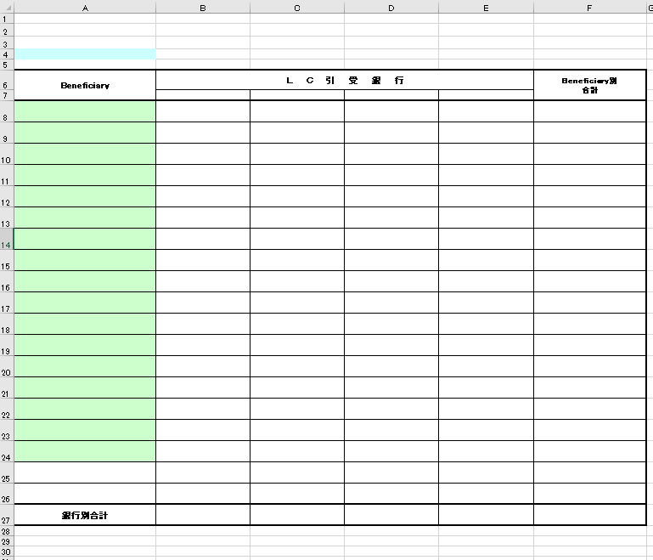
LCOpen情報(Beneficiary・BK別合計)
NO. | セル範囲 | 設定値
1 | ヘッダー中央の文字列 | オープン月の場合、L/C Open情報（Beneficiary・Bk別合計）Open月 船積月の場合、L/C Open情報(Beneficiary・BK別合計)船積月
2 | A4 | "(" + LC帳票出力画面の年 + "年" + LC帳票出力画面の月 + "月)"
3 | F5 | ”通貨区分：” + 取得した通貨区分
4 | B7 | 銀行名取得で取得した1件目の銀行名正式名称
5 | C7 | 銀行名取得で取得した2件目の銀行名正式名称
6 | D7 | 銀行名取得で取得した3件目の銀行名正式名称
7 | E7 | 銀行名取得で取得した4件目の銀行名正式名称
8 | B27 | SELECT Sum(帳票BeneBk別合計.銀行1) AS 銀行1の合計, Sum(帳票BeneBk別合計.銀行2) AS 銀行2の合計, Sum(帳票BeneBk別合計.銀行3) AS 銀行3の合計, Sum(帳票BeneBk別合計.銀行4) AS 銀行4の合計, Sum(帳票BeneBk別合計.合計) AS 合計の合計 FROM 帳票BeneBk別合計; で取得した銀行の合計 通貨区分 = "円"の場合、"#,##0"に変換して設定する それ以外の売、"#,##0.00"に変換して設定する
9 | C27 | 上記で取得した銀行2の合計 通貨区分 = "円"の場合、"#,##0"に変換して設定する それ以外の売、"#,##0.00"に変換して設定する
10 | D27 | 上記で取得した銀行3の合計 通貨区分 = "円"の場合、"#,##0"に変換して設定する それ以外の売、"#,##0.00"に変換して設定する
11 | E27 | 上記で取得した銀行4の合計 通貨区分 = "円"の場合、"#,##0"に変換して設定する それ以外の売、"#,##0.00"に変換して設定する
12 | A8：F? | select * from 帳票BeneBk別合計 一ページに19件しか表示できない、19件を超えたら、改ページする フーターにページ番号を表示 ＆P／&N

帳票_２_レイアウト
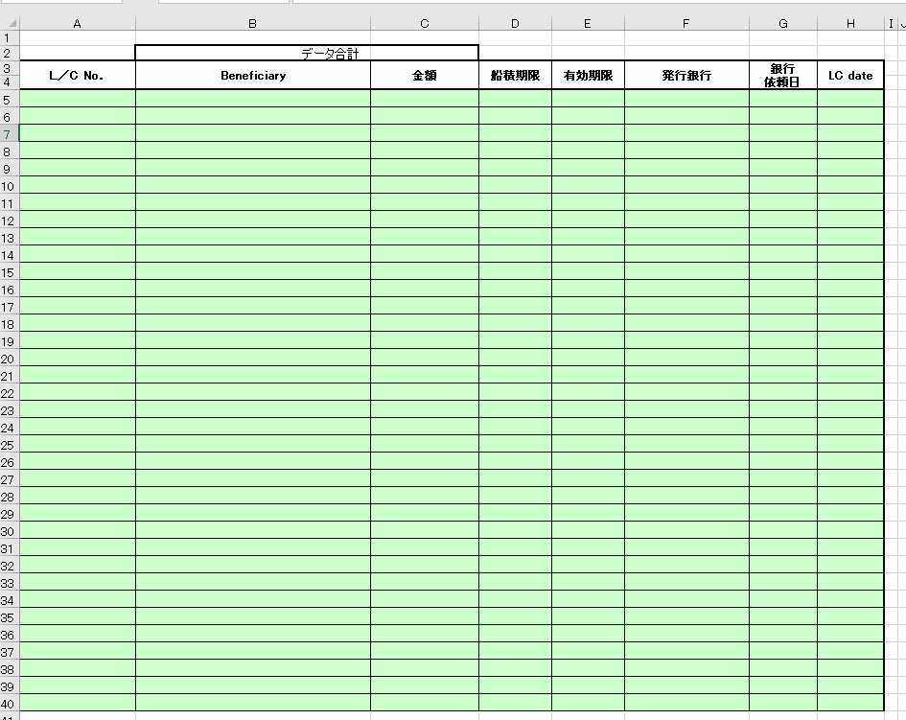
1 | 2 | 3 | 4 | 5 | 6 | 7 | 8 | 9 | 10 | 11 | L/C Open情報(LC別合計）
 |  |  |  |  |  |  |  |  |  |  | NO. | セル範囲 | 設定値
 |  |  |  |  |  |  |  |  |  |  | 1 | A1 | "(" + LC帳票出力画面の年 + "年" + LC帳票出力画面の月 + "月)"
 |  |  |  |  |  |  |  |  |  |  | 2 | H2 | ”通貨区分：” + 取得した通貨区分
 |  |  |  |  |  |  |  |  |  |  | 3 | C2 | 取得した合計金額 通貨区分 = "円"の場合、"#,##0"に変換して設定する それ以外の売、"#,##0.00"に変換して設定する
 |  |  |  |  |  |  |  |  |  |  | 4 | A5:H? | select * from 帳票LC別合計 で取得したデータを設定する 一ページに42件しか表示できない、42件を超えたら、改ページする フーターにページ番号を表示 ＆P／&N

帳票_３_レイアウト
1 | 2 | 3 | 4 | 5 | 6 | 7 | 8 | 9 | 10 | 11 | 12 | 13 | 14 | 15 | 16
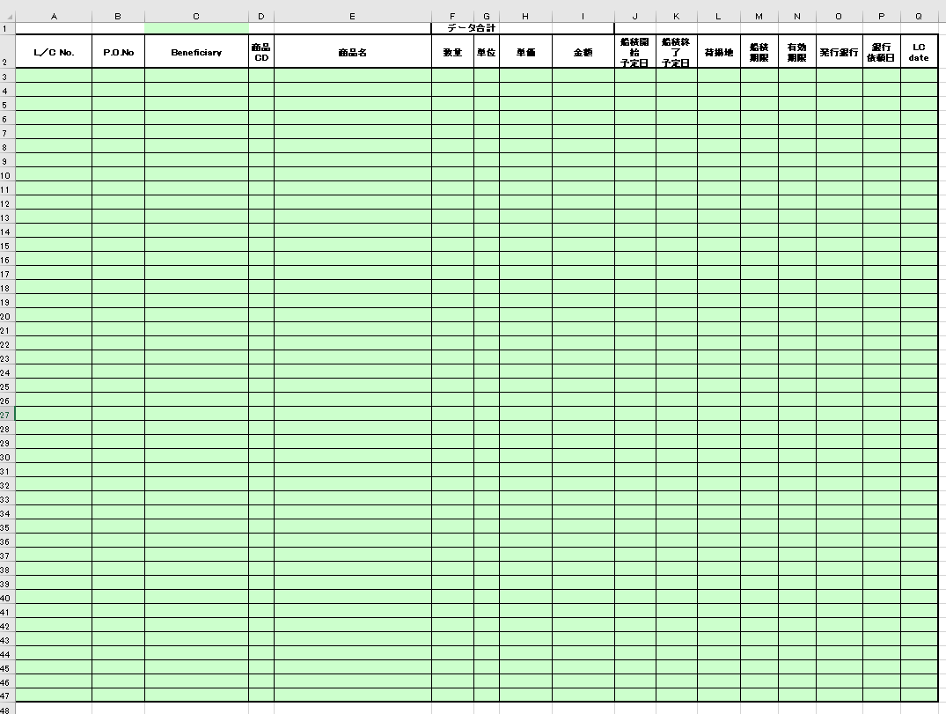

 |  |  |  |  |  |  |  |  |  |  |  |  |  | L/C Open情報(LC別明細）
 |  |  |  |  |  |  |  |  |  |  |  |  |  | NO. | セル範囲 | 設定値
 |  |  |  |  |  |  |  |  |  |  |  |  |  | 1 | C1 | "(" + LC帳票出力画面の年 + "年" + LC帳票出力画面の月 + "月)"
 |  |  |  |  |  |  |  |  |  |  |  |  |  | 2 | Q1 | ”通貨区分：” + 取得した通貨区分
 |  |  |  |  |  |  |  |  |  |  |  |  |  | 3 | I1 | 取得した合計金額 通貨区分 = "円"の場合、"#,##0"に変換して設定する それ以外の売、"#,##0.00"に変換して設定する
 |  |  |  |  |  |  |  |  |  |  |  |  |  | 4 | A3:Q? | select * from 帳票LC別明細 で取得したデータを設定する 一ページに45件しか表示できない、45件を超えたら、改ページする フーターにページ番号を表示 ＆P／&N
 |  |  |  |  |  |  |  |  |  |  |  |  |  | 5

帳票_4_レイアウト
1 | 2 | 3 | 4 | 5 | 6 | 7 | 8 | 9 | 10 | 11 | 12 | 13 | 14 | 15 | 16

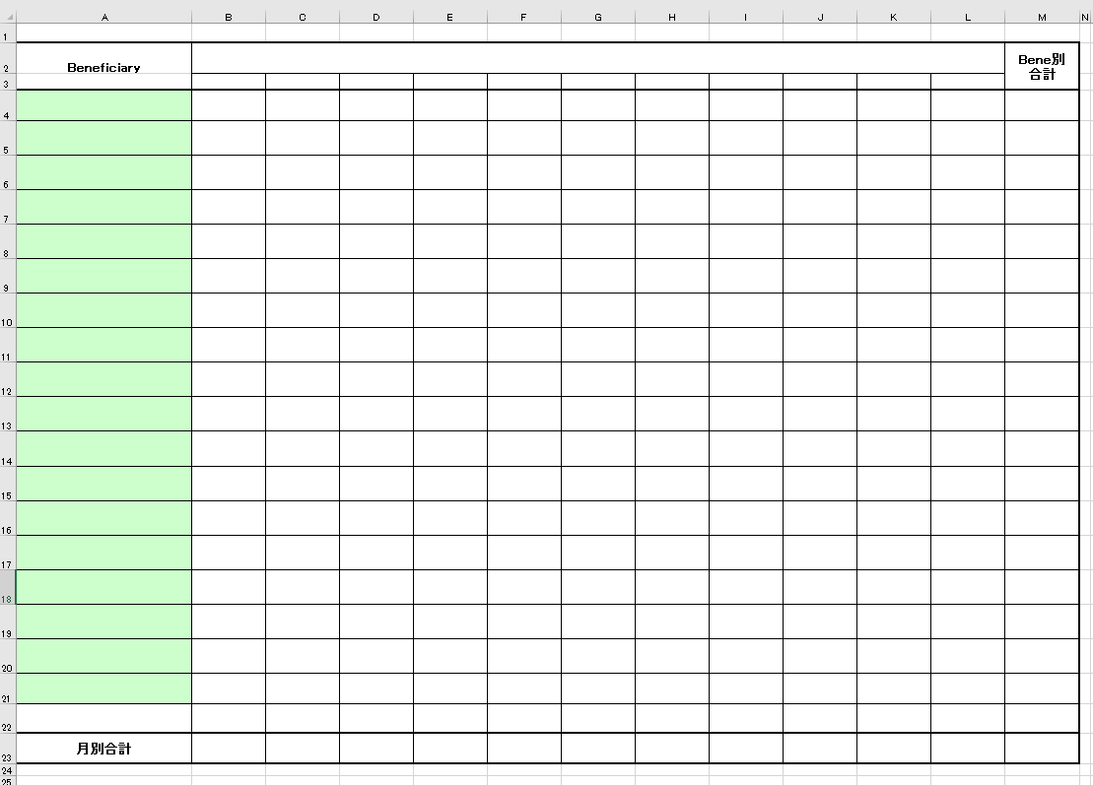
 |  |  |  |  |  |  |  |  |  |  |  |  |  | L/C Open情報（Open月（船積月）・Beneficiary別L/C発行予定集計表）
 |  |  |  |  |  |  |  |  |  |  |  |  |  | NO. | セル範囲 | 設定値
 |  |  |  |  |  |  |  |  |  |  |  |  |  | 1 | ヘッダー中央の文字列 | オープン月の場合、L/C Open情報（Open月・Beneficiary別L/C発行予定集計表） 船積月の場合、L/C Open情報（船積月・Beneficiary別L/C発行高集計表）
 |  |  |  |  |  |  |  |  |  |  |  |  |  | 2 | M1 | ”通貨区分：” + 取得した通貨区分
 |  |  |  |  |  |  |  |  |  |  |  |  |  | 3 | B3 | Lc帳票出力画面の年月 - 6ヶ月 フォーマット（yy\年mm月）
 |  |  |  |  |  |  |  |  |  |  |  |  |  | 4 | C3 | Lc帳票出力画面の年月 - 5ヶ月 フォーマット（yy\年mm月）
 |  |  |  |  |  |  |  |  |  |  |  |  |  | 5 | D3 | Lc帳票出力画面の年月 - 4ヶ月 フォーマット（yy\年mm月）
 |  |  |  |  |  |  |  |  |  |  |  |  |  | 6 | E3 | Lc帳票出力画面の年月 - 3ヶ月 フォーマット（yy\年mm月）
 |  |  |  |  |  |  |  |  |  |  |  |  |  | 7 | F3 | Lc帳票出力画面の年月 - 2ヶ月 フォーマット（yy\年mm月）
 |  |  |  |  |  |  |  |  |  |  |  |  |  | 8 | G3 | Lc帳票出力画面の年月 - 1ヶ月 フォーマット（yy\年mm月）
 |  |  |  |  |  |  |  |  |  |  |  |  |  | 9 | H3 | Lc帳票出力画面の年月 フォーマット（yy\年mm月）
 |  |  |  |  |  |  |  |  |  |  |  |  |  | 10 | I3 | Lc帳票出力画面の年月 - 1ヶ月 フォーマット（yy\年mm月）
 |  |  |  |  |  |  |  |  |  |  |  |  |  | 11 | J3 | Lc帳票出力画面の年月 - 2ヶ月 フォーマット（yy\年mm月）
 |  |  |  |  |  |  |  |  |  |  |  |  |  | 12 | K3 | Lc帳票出力画面の年月 - 3ヶ月 フォーマット（yy\年mm月）
 |  |  |  |  |  |  |  |  |  |  |  |  |  | 13 | L3 | Lc帳票出力画面の年月 - 4ヶ月 フォーマット（yy\年mm月）
 |  |  |  |  |  |  |  |  |  |  |  |  |  | 14 | B23:M23 | SELECT Sum(帳票Bene月別集計.年月1) AS 年月1の合計, Sum(帳票Bene月別集計.年月2) AS 年月2の合計, Sum(帳票Bene月別集計.年月3) AS 年月3の合計, Sum(帳票Bene月別集計.年月4) AS 年月4の合計, Sum(帳票Bene月別集計.年月5) AS 年月5の合計, Sum(帳票Bene月別集計.年月6) AS 年月6の合計, Sum(帳票Bene月別集計.年月7) AS 年月7の合計, Sum(帳票Bene月別集計.年月8) AS 年月8の合計, Sum(帳票Bene月別集計.年月9) AS 年月9の合計, Sum(帳票Bene月別集計.年月10) AS 年月10の合計, Sum(帳票Bene月別集計.年月11) AS 年月11の合計, Sum(帳票Bene月別集計.合計) AS 合計の合計 FROM 帳票Bene月別集計; で取得した年月別の合計 通貨区分 = "円"の場合、"#,##0"に変換して設定する それ以外の売、"#,##0.00"に変換して設定する
 |  |  |  |  |  |  |  |  |  |  |  |  |  | 15 | A4:M? | select * from 帳票Bene月別集計 で取得したデータを設定する 一ページに19件しか表示できない、19件を超えたら、改ページする フーターにページ番号を表示 ＆P／&N

帳票_５_レイアウト
 |  | 3 | 4 | 5 | 6 | 7 | 8 | 9 | 10 | 11 | 12 | 13 | L/C未決済リスト
1 | 2 |  |  |  |  |  |  |  |  |  |  |  | NO. | セル範囲 | 設定値
 |  |  |  |  |  |  |  |  |  |  |  |  | 1 | M3 | ”通貨区分：” + 取得した通貨区分未承認
 |  |  |  |  |  |  |  |  |  |  |  |  | 2 | B2 | LC帳票出力画面の年月（開始） フォーマット：yyyy/mm
 |  |  |  |  |  |  |  |  |  |  |  |  | 3 | B3 | LC帳票出力画面の年月（終了） フォーマット：yyyy/mm
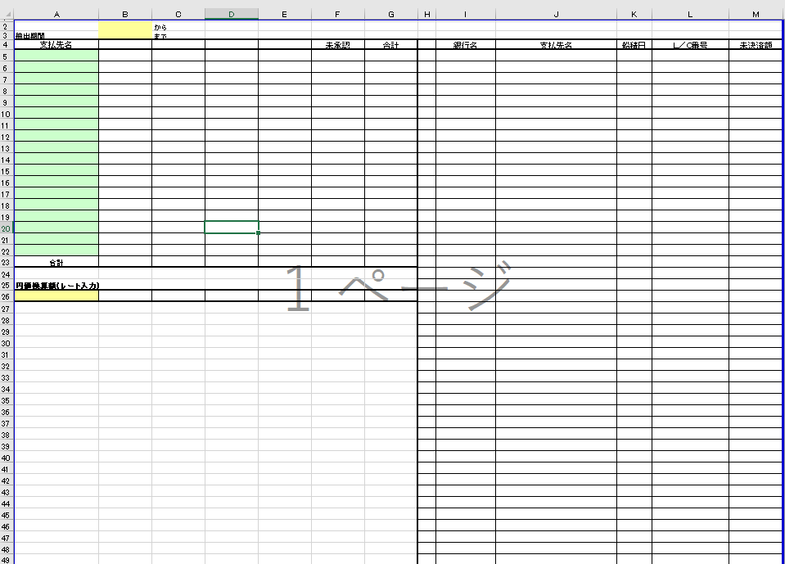 |  |  |  |  |  |  |  |  |  |  |  |  | 4 | A5:G? | SELECT 帳票BeneBk別合計.Beneficiary, 帳票BeneBk別合計.銀行1, 帳票BeneBk別合計.銀行2, 帳票BeneBk別合計.銀行3, 帳票BeneBk別合計.銀行4, FORMAT(未承認.未承認金額,"#,##0.00") AS 未承認合計, FORMAT(nz(帳票BeneBk別合計.合計,0) + nz(未承認.未承認金額,0),"#,##0.00") AS Bene別合計 FROM [ SELECT 帳票未決済額未承認.支払先正式名称 AS 支払先, sum(帳票未決済額未承認.未決済額) AS 未承認金額 FROM 帳票未決済額未承認 GROUP BY 帳票未決済額未承認.支払先正式名称]. AS 未承認 RIGHT JOIN 帳票BeneBk別合計 ON 未承認.支払先 = 帳票BeneBk別合計.Beneficiary UNION SELECT 未承認.支払先, 帳票BeneBk別合計.銀行1, 帳票BeneBk別合計.銀行2, 帳票BeneBk別合計.銀行3, 帳票BeneBk別合計.銀行4, FORMAT(未承認.未承認金額,"#,##0.00") AS 未承認合計, FORMAT(nz(帳票BeneBk別合計.合計,0) + nz(未承認.未承認金額,0),"#,##0.00") AS Bene別合計 FROM [ SELECT 帳票未決済額未承認.支払先正式名称 AS 支払先, sum(帳票未決済額未承認.未決済額) AS 未承認金額 FROM 帳票未決済額未承認 GROUP BY 帳票未決済額未承認.支払先正式名称]. AS 未承認 LEFT JOIN 帳票BeneBk別合計 ON 未承認.支払先 = 帳票BeneBk別合計.Beneficiary; で取得した金額を設定 通貨区分 = "円"の場合、"#,##0"に変換して設定する それ以外の売、"#,##0.00"に変換して設定する
 |  |  |  |  |  |  |  |  |  |  |  |  | 5 | B23:G23 | SELECT SUM(帳票BeneBk別合計未承認結合.銀行1) AS 銀行1の合計, SUM(帳票BeneBk別合計未承認結合.銀行2) AS 銀行2の合計, SUM(帳票BeneBk別合計未承認結合.銀行3) AS 銀行3の合計, SUM(帳票BeneBk別合計未承認結合.銀行4) AS 銀行4の合計, SUM(帳票BeneBk別合計未承認結合.未承認合計) AS 未承認金額の合計, SUM(帳票BeneBk別合計未承認結合.Bene別合計) AS Bene別合計の合計 FROM ( SELECT 帳票BeneBk別合計.Beneficiary, 帳票BeneBk別合計.銀行1, 帳票BeneBk別合計.銀行2, 帳票BeneBk別合計.銀行3, 帳票BeneBk別合計.銀行4, 未承認.未承認金額 AS 未承認合計, nz(帳票BeneBk別合計.合計,0) + nz(未承認.未承認金額,0) AS Bene別合計 FROM [ SELECT 帳票未決済額未承認.支払先正式名称 AS 支払先, sum(帳票未決済額未承認.未決済額) AS 未承認金額 FROM 帳票未決済額未承認 GROUP BY 帳票未決済額未承認.支払先正式名称]. AS 未承認 RIGHT JOIN 帳票BeneBk別合計 ON 未承認.支払先 = 帳票BeneBk別合計.Beneficiary UNION SELECT 未承認.支払先, 帳票BeneBk別合計.銀行1, 帳票BeneBk別合計.銀行2, 帳票BeneBk別合計.銀行3, 帳票BeneBk別合計.銀行4, 未承認.未承認金額 AS 未承認合計, nz(帳票BeneBk別合計.合計,0) + nz(未承認.未承認金額,0) AS Bene別合計 FROM [ SELECT 帳票未決済額未承認.支払先正式名称 AS 支払先, sum(帳票未決済額未承認.未決済額) AS 未承認金額 FROM 帳票未決済額未承認 GROUP BY 帳票未決済額未承認.支払先正式名称]. AS 未承認 LEFT JOIN 帳票BeneBk別合計 ON 未承認.支払先 = 帳票BeneBk別合計.Beneficiary) AS 帳票BeneBk別合計未承認結合; で取得した合計値を設定
 |  |  |  |  |  |  |  |  |  |  |  |  | 6 | A26 | レート取得で取得したレートを設定 レートに小数点があった場合、小数点２桁以降を切り捨て なかった場合、".00"を追記
 |  |  |  |  |  |  |  |  |  |  |  |  | 7 | B4：E4 | 銀行名取得で取得した銀行名正式名称
 |  |  |  |  |  |  |  |  |  |  |  |  | 8 | B26 | レート取得で取得したレートが空ではない、かつB23の値が空ではない場合 B23の値 * レート取得で取得したレート を設定 通貨区分 = "円"の場合、"#,##0"に変換して設定する それ以外の売、"#,##0.00"に変換して設定する
 |  |  |  |  |  |  |  |  |  |  |  |  | 9 | C26 | レート取得で取得したレートが空ではない、かつC23の値が空ではない場合 C23の値 * レート取得で取得したレート を設定 通貨区分 = "円"の場合、"#,##0"に変換して設定する それ以外の売、"#,##0.00"に変換して設定する
 |  |  |  |  |  |  |  |  |  |  |  |  | 10 | D26 | レート取得で取得したレートが空ではない、かつD23の値が空ではない場合 D23の値 * レート取得で取得したレート を設定 通貨区分 = "円"の場合、"#,##0"に変換して設定する それ以外の売、"#,##0.00"に変換して設定する
 |  |  |  |  |  |  |  |  |  |  |  |  | 11 | E26 | レート取得で取得したレートが空ではない、かつE23の値が空ではない場合 E23の値 * レート取得で取得したレート を設定 通貨区分 = "円"の場合、"#,##0"に変換して設定する それ以外の売、"#,##0.00"に変換して設定する
 |  |  |  |  |  |  |  |  |  |  |  |  | 12 | F26 | レート取得で取得したレートが空ではない、かつF23の値が空ではない場合 F23の値 * レート取得で取得したレート を設定 通貨区分 = "円"の場合、"#,##0"に変換して設定する それ以外の売、"#,##0.00"に変換して設定する
 |  |  |  |  |  |  |  |  |  |  |  |  | 13 | G26 | レート取得で取得したレートが空ではない、かつG23の値が空ではない場合 G23の値 * レート取得で取得したレート を設定 通貨区分 = "円"の場合、"#,##0"に変換して設定する それ以外の売、"#,##0.00"に変換して設定する
 |  |  |  |  |  |  |  |  |  |  |  |  | 13 | H5:M? | select * from 帳票未決済額; で取得したデータを設定する 一ページに45件しか表示できない、45件を超えたら、改ページする フーターにページ番号を表示 ＆P／&N

 |  |  |  |  |  |  |  |  |  |  |  |  |  |  | select * from 帳票未決済額

帳票_６_レイアウト
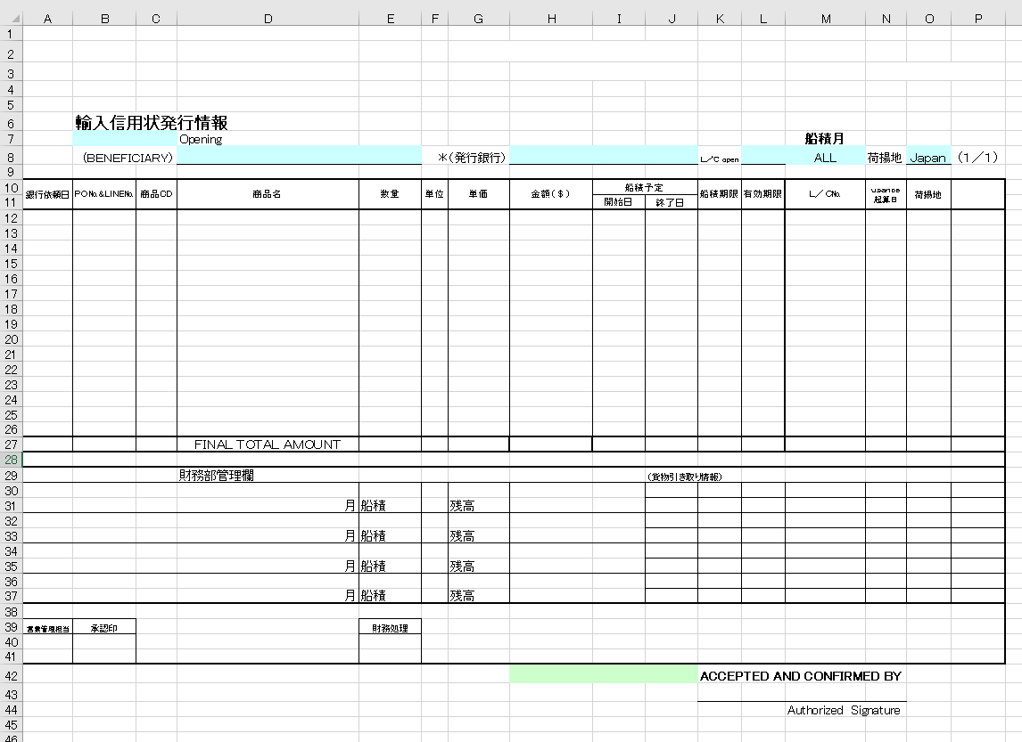
輸入信用状発行情報
NO. | セル範囲 | 設定値
1 | H10 | 取得した通貨区分 = ”円”の場合、”金額（￥）”を設定
2 | P9 | ”通貨区分：” + 取得した通貨区分
3 | B7：C7 | LC帳票出力画面より取得したオープン年月 フォーマット：yyyy年mm月
4 | M8 | LC帳票出力画面より船積月が取得できた場合、取得した船積月を設定 フォーマット：yyyy年mm月
5 | D8 | 取得したLC情報．支払先正式名称
6 | H8 | LC帳票出力画面の銀行名 <> "ALL" の場合、銀行名省略名称 = LC帳票出力画面の銀行名を元に銀行マスタより取得した銀行名正式名称 それ以外の場合、LC帳票出力画面の銀行名を設定
7 | P10 | ”予定銀行”を設定
8 | L8 | LC帳票出力画面のL/Copenを設定
9 | O8 | LC帳票出力画面の荷揚地を設定
10 | B3 | m_AcSendInfoより有効なデータを取得する 取得したm_AcSendInfo.sendcarnote1（信用状注意文1）を設定
11 | B4 | 上記で取得したm_AcSendInfo.sendcarnote2（信用状注意文２）を設定
12 | G2 | 上記で取得したm_AcSendInfo.sendfromname(信用状送付元)を設定
13 | H3:J3 | 上記で取得したm_AcSendInfo.sendfromfax(送付元FAX)を設定
14 | B2 | LC帳票出力画面の支払先が空ではない場合、支払先正式名称 = LC帳票出力画面の支払先をもとに支払先マスタよりデータを取得する 取得した支払先マスタ.信用状送付先を設定
15 | H42：J42 | 上記で取得した支払先マスタ.送付先FAX
16 | H27 | select sum(金額) as 金額の合計 from 帳票輸入信用状発行情報 で取得した金額の合計を設定 通貨区分 = "円"の場合、"#,##0"に変換して設定する それ以外の売、"#,##0.00"に変換して設定する 改ページがあった場合、1ページ目 は下記の1～15件目の金額の合計値を設定 2ページ目は16～30件目の金額の合計値を設定 …
16 | A12:P? | select * from 帳票輸入信用状発行情報 order by 商品CD,PO番号 で取得したデータを設定する 一ページに15件しか表示できない、15件を超えたら、改ページする フーターにページ番号を表示 ＆P／&N
16 | D27 | 改ページがあった場合、”SUB TOTAL AMOUNT”を設定

